策略分析
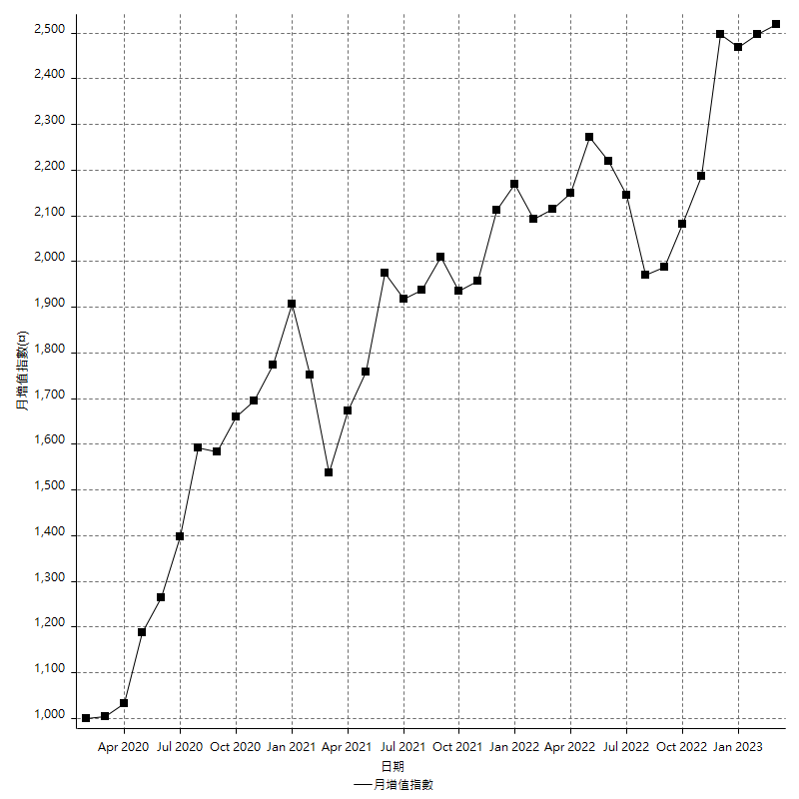
策略績效總結果

 | 所有交易 | 多單 | 空單
淨利 | 301600 | -600 | 302200
毛利 | 1258200 | 7800 | 1250400
毛損 | -956600 | -8400 | -948200
調整後淨利 | 124037.1932 | -16800 | 125368.11088
調整後毛利 | 1168328.5714 | 0 | 1160856.9962
調整後毛損 | -1044291.3782 | -16800 | -1035488.8853
特定淨利 | -168800 | -600 | -168200
特定毛利 | 787800 | 7800 | 780000
特定毛損 | -956600 | -8400 | -948200
帳戶所需金額 | 82600 | 8400 | 74200
帳戶報酬 | 365.13317191 | -7.1428571429 | 407.27762803
初始資本報酬 | 150.8 | -0.3 | 151.1
最大策略虧損 | -86200 | -12800 | -80600
最大策略虧損 (%) | -22.589098532 | -6.4 | -20.387840671
最大平倉交易虧損 | -82600 | -8400 | -74200
最大平倉交易虧損 (%) | -21.645702306 | -4.2 | -19.444444444
最大的策略虧損報酬 | 3.4988399072 | -0.046875 | 3.7493796526
獲利因子 | 1.315283295 | -0.92857142857 | 1.3187091331
調整獲利因子 | 1.1187764218 | 0 | 1.1210714211
特定獲利因子 | -0.82354171022 | -0.92857142857 | -0.82261126345
最大持有契約數量 | 1 | 1 | 1
滑價支付 | 54000 | 400 | 53600
佣金支付 | 0 | 0 | 0
未平倉部位損益 | n/a | n/a | n/a
年報酬率 | 48.959400893 | -0.097399338646 | 49.056800232
月報酬率 | 4.0799500744 | -0.0081166115539 | 4.088066686
買進持有績效 | 71211.34461 | 6008.6950879 | 71211.34461
平均月報酬 | 7936.8421053
月報酬的標準差 | 21340.792319

績效比率

成長潛力比(Upside Potential Ratio) | 40.360917423
夏普比率 | 0.42959728428
索丁諾比率 | 0.68831189275
Fouse 比率 | 0.022440644109
Calmar 比率 | 0.0057008830022
Sterling 比率 | 0.0019552603463
淨利/最大損失百分比 | 3590.4761905
淨利/最大交易績效拉回百分比 | 3770
淨利/最大策略績效拉回百分比 | 349.88399072
特定淨利/最大損失百分比 | -2009.5238095
特定淨利/最大交易績效拉回百分比 | -2110
特定淨利/最大策略績效拉回百分比 | -195.82366589
調整後淨利/最大損失百分比 | 1476.6332524
調整後淨利/最大交易績效拉回百分比 | 1550.464915
調整後淨利/最大策略績效拉回百分比 | 143.89465569

時間分析

交易期間 | 3 Yrs, 1 Mth, 3 Dys, 11 Mins
策略在市場的時間 | 9 Dys, 3 Hrs, 21 Mins
策略在市場的時間百分比 | 0.8124018911
最長的持平期間 | 28 Dys, 20 Hrs, 2 Mins
最大獲利日期 | 2021-05-19
最大虧損日期 | 2020-02-12
最大策略虧損日期 | 2/24/21
最大平倉交易虧損日期 | 3/3/21

詳細權益曲線

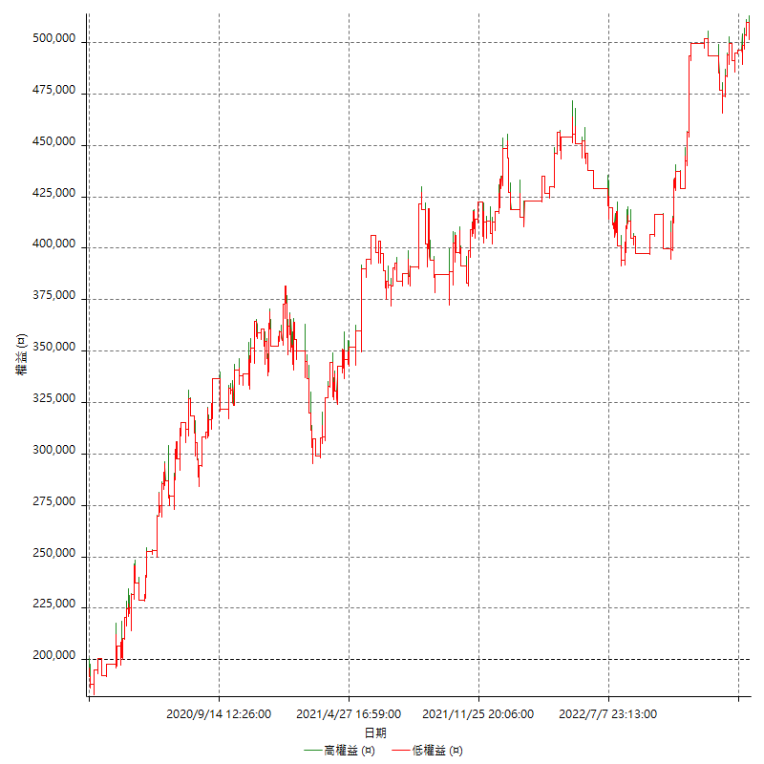

詳細權益曲線及績效拉回

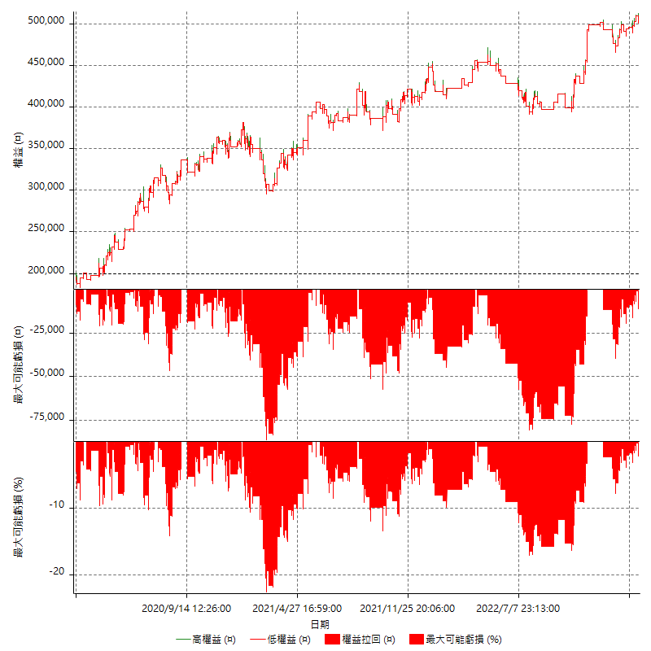

多單詳細權益曲線

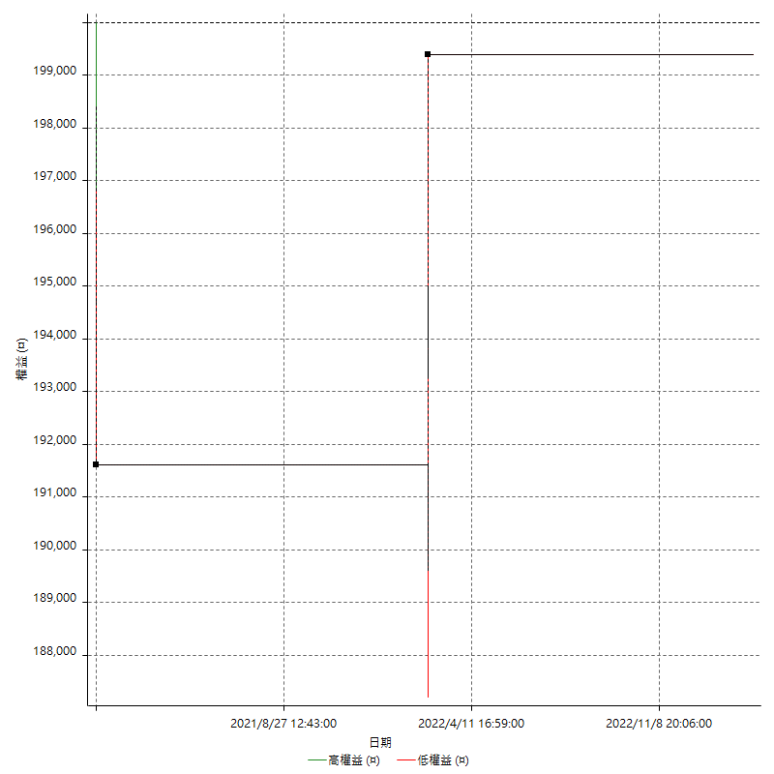

空單詳細權益曲線

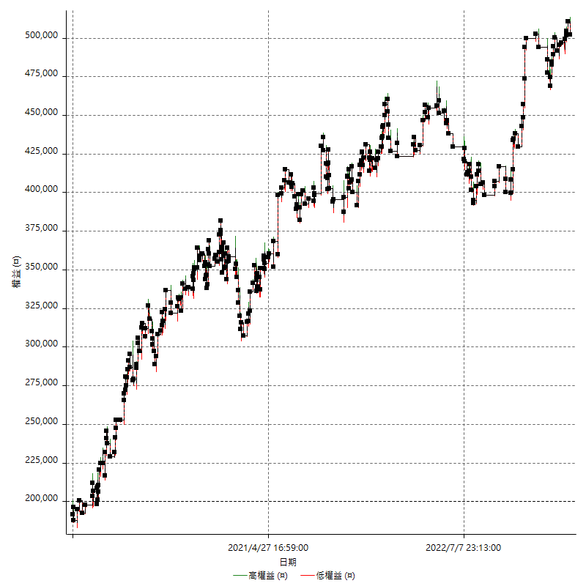

權益增加 & 拉回

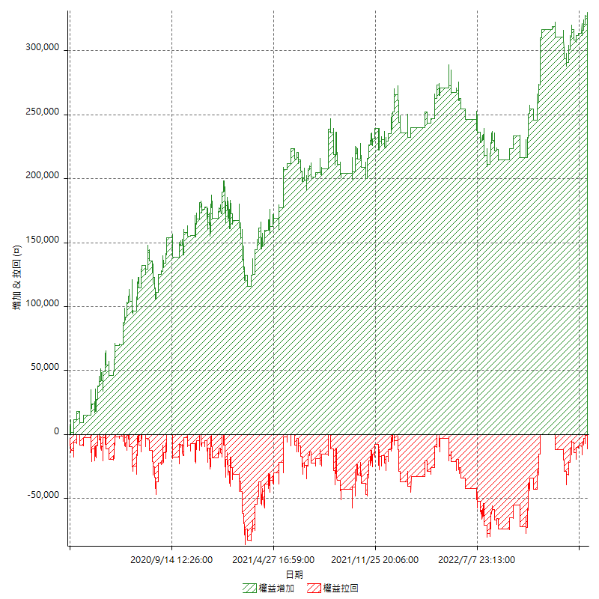

權益增加 & 拉回(%)

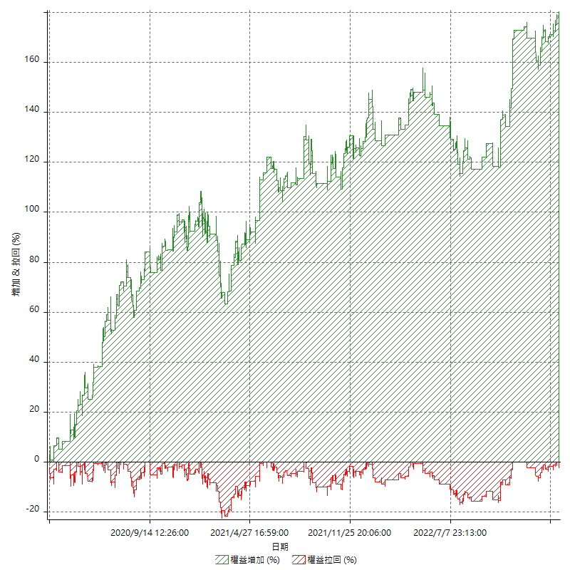

平倉權益曲線

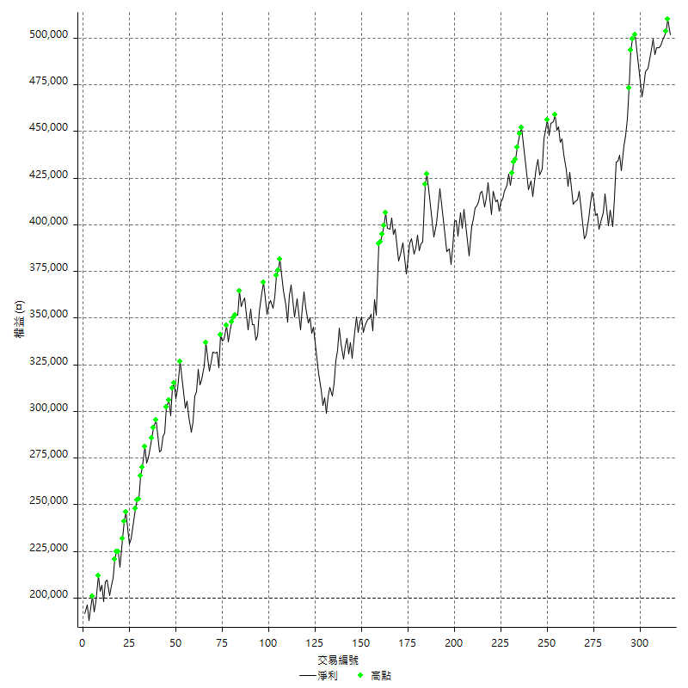

平倉權益曲線及績效拉回

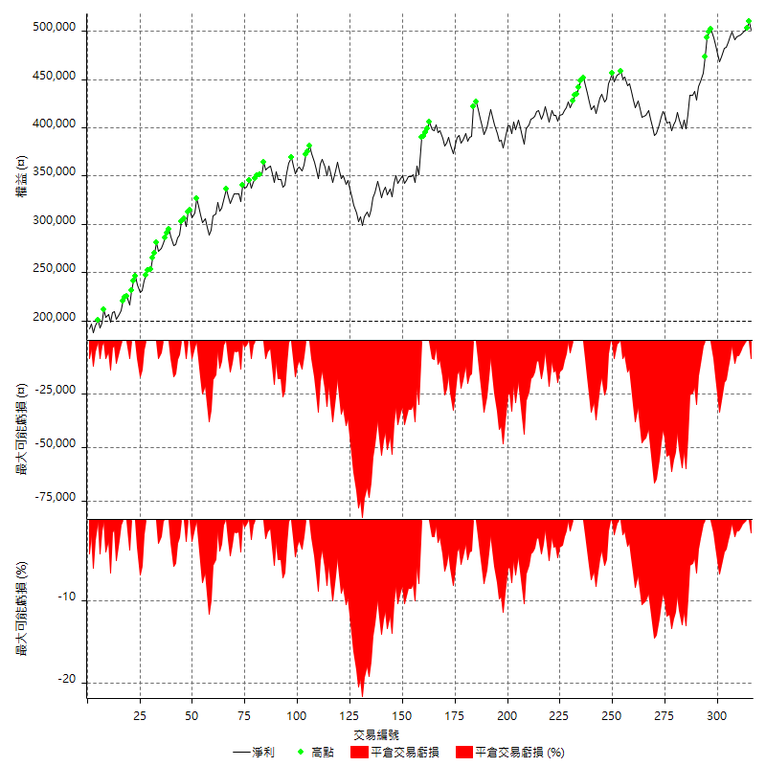

買進持有績效



月增值指數

交易分析
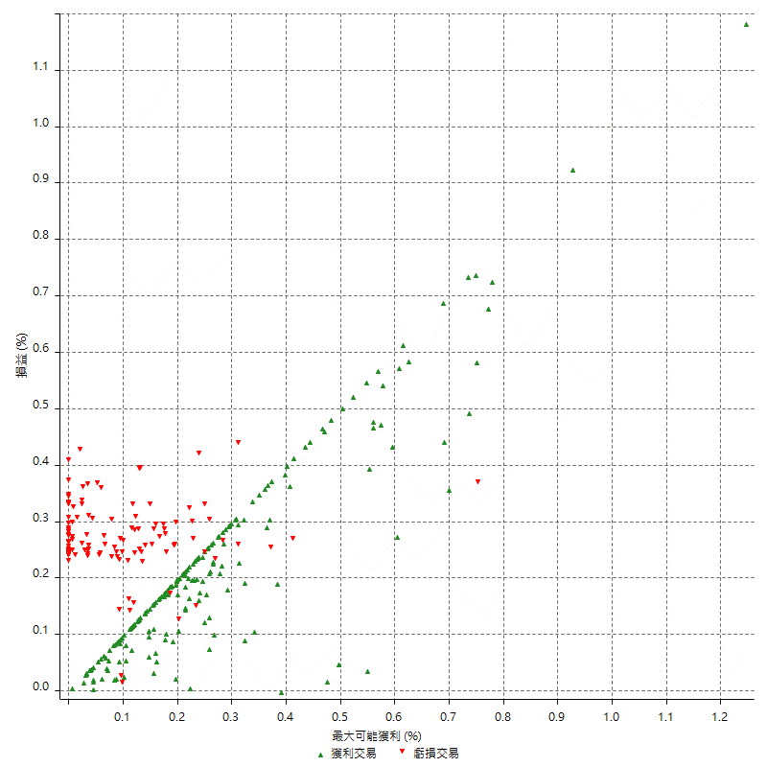
總交易分析

 | 所有交易 | 多單 | 空單
交易總次數 | 316 | 2 | 314
未平倉交易總數量 | 0 | 0 | 0
獲利交易次數 | 196 | 1 | 195
虧損交易次數 | 119 | 1 | 118
勝率 | 62.025316456 | 50 | 62.101910828
平均交易(獲利 & 虧損) | 954.43037975 | -300 | 962.42038217
平均獲利交易 | 6419.3877551 | 7800 | 6412.3076923
平均虧損交易 | -8038.6554622 | -8400 | -8035.5932203
平均獲利/平均虧損 比率 | -0.79856485768 | -0.92857142857 | -0.7979880908
最大的交易獲利 | 38400 | 7800 | 38400
最大的交易虧損 | -8400 | -8400 | -8400
平倉交易的平均K棒數 | 3.2 | 3.5 | 3.2
獲利平倉交易的平均K棒數 | 3.2 | 5 | 3.2
虧損平倉交易的平均K棒數 | 3.2 | 2 | 3.3
平倉交易間的平均K棒數 | 8 | n/a | 8
獲利平倉交易間的平均K棒數 | 264.1 | 52386 | 265.5
虧損平倉交易間的平均K棒數 | 437 | 52389 | 440.7

極端交易

 | 全部 | 正 | 負
1 Std. Deviation of Avg. Trade | 8144.8442739 | 5167.3364296 | 1337.4089067
平均交易金額 +1標準差 | 9099.2746536 | 11586.724185 | -6701.2465555
平均交易金額 -1標準差 | -7190.4138941 | 1252.0513255 | -9376.0643689
極端交易次數 | 30 | 30 | 0
極端交易損益比 |  | 470400

最大獲利/最大虧損

 | 最大可能獲利 | 最大可能虧損
最大值 | 40400 | -8000
最大值日期 | 2021-05-19 | 2020-02-12
平均值 | 5827.2151899 | -4767.0886076
最大值 (%) | 1.2462981244 | -0.4158004158
最大值 (%) 日期 | 2021-05-19 | 2020-03-26
平均值 (%) | 0.20147338845 | -0.16190221083
1標準差 | 5291.80437 | 2987.4965479
平均交易金額 +1標準差 | 11119.01956 | -1779.5920597
平均交易金額 -1標準差 | 535.4108199 | -7754.5851555

交易序列分析

Z值 | 0.076472093954
信賴界限 | 0.060957283988
策略精確預期 | 954.43037975
最大連續獲利交易次數 | 8
最大連續虧損交易次數 | 5
最大連續獲利金額 | 73000
最大連續虧損金額 | -42000
最大連續獲利 (%) | 22.620087336
最大連續虧損 (%) | -12.166859791

交易序列統計量

連續獲利 | 序列編號 | 序列的平均獲利 | 下筆交易的平均虧損
1 | 27 | 6222.2222222 | -8007.4074074
2 | 18 | 6666.6666667 | -7522.2222222
3 | 9 | 6555.5555556 | -8400
4 | 10 | 7110 | -7140
5 | 5 | 5936 | -7880
6 | 2 | 5183.3333333 | -8400
7 | 3 | 6019.047619 | -8400
8 | 1 | 6475 | -8400
連續虧損 | 序列編號 | 序列的平均虧損 | 下筆交易的平均獲利
1 | 48 | -7795.8333333 | 6983.3333333
2 | 17 | -7988.2352941 | 5894.1176471
3 | 4 | -8400 | 7100
4 | 5 | -8400 | 6600
5 | 1 | -8400 | 4200

總交易

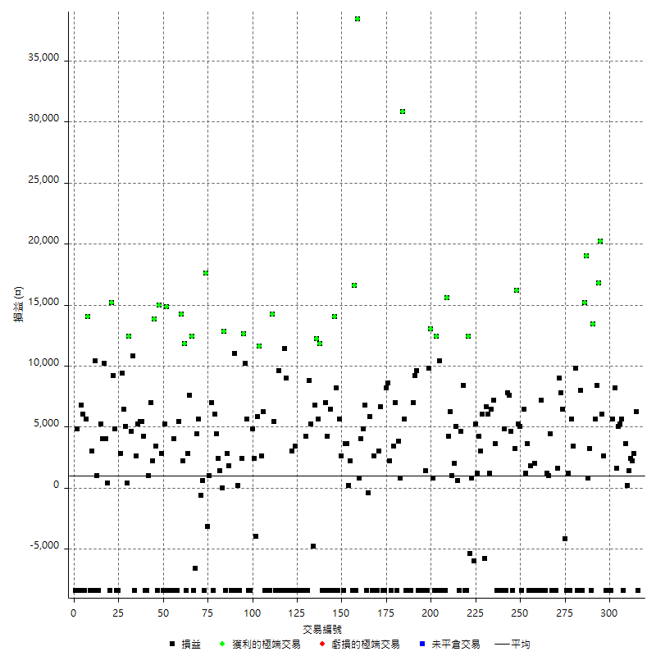

獲利交易

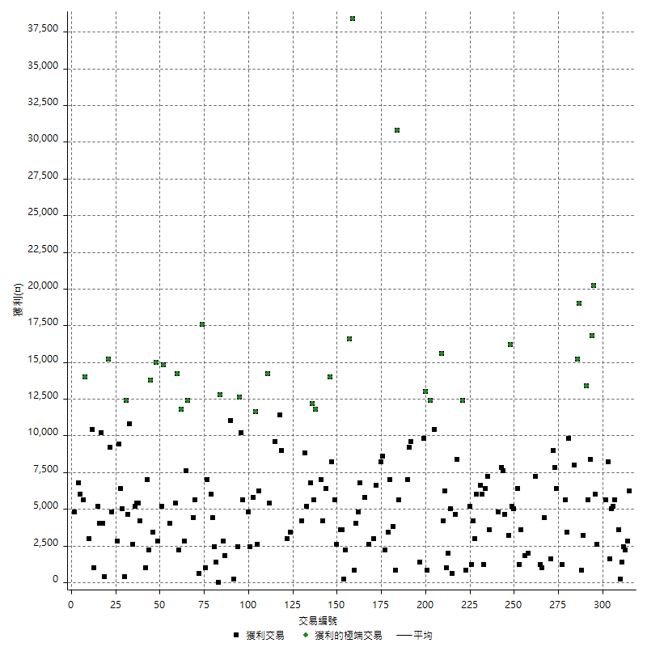

虧損交易

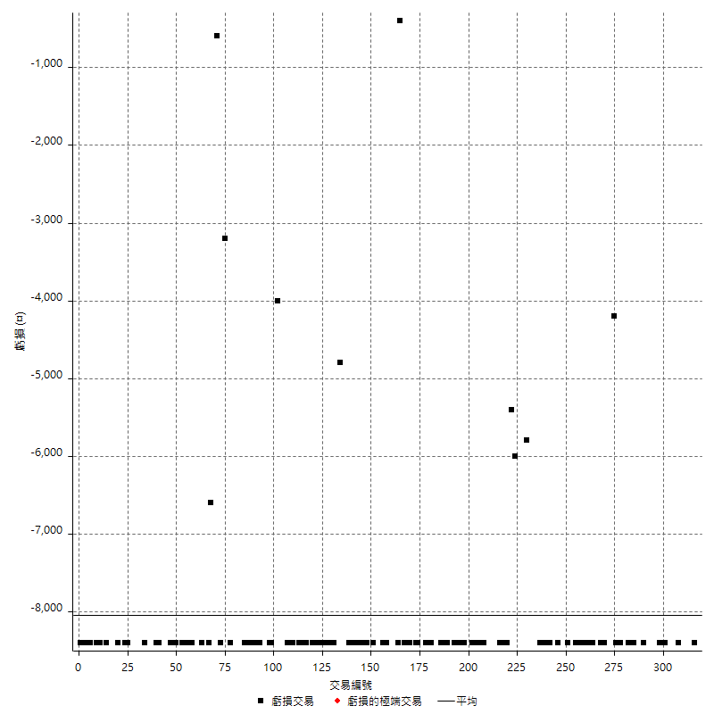

最大可能虧損

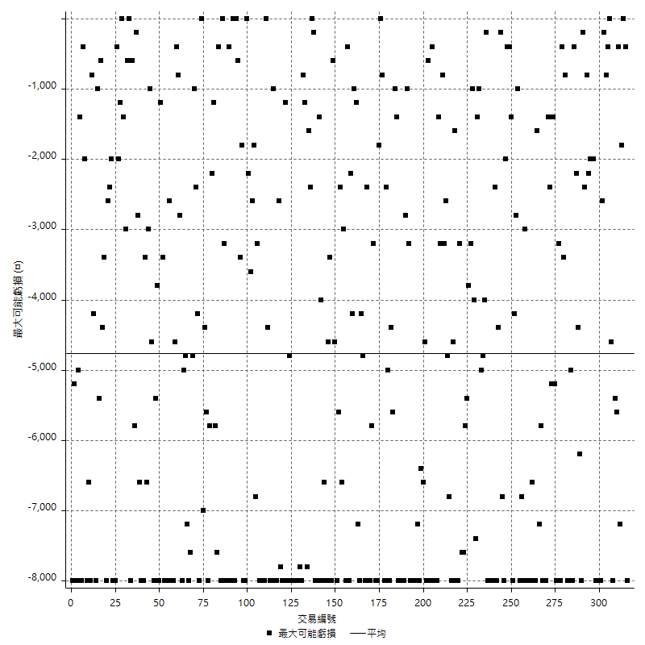

虧損的損益

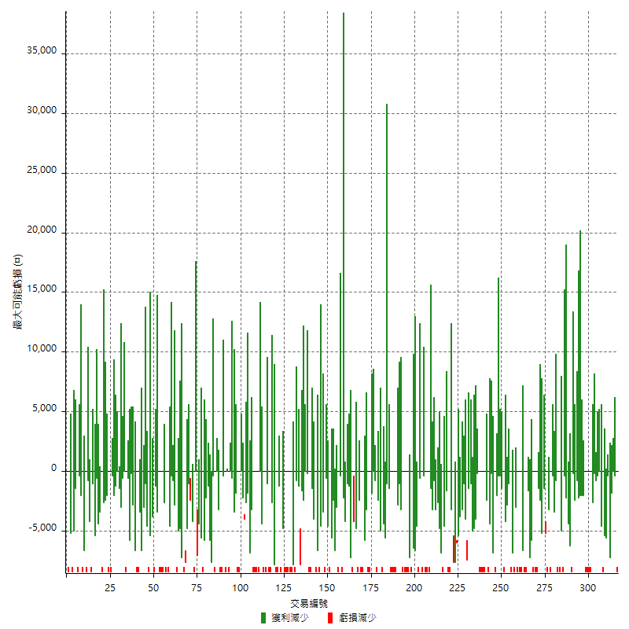

最大虧損幅度

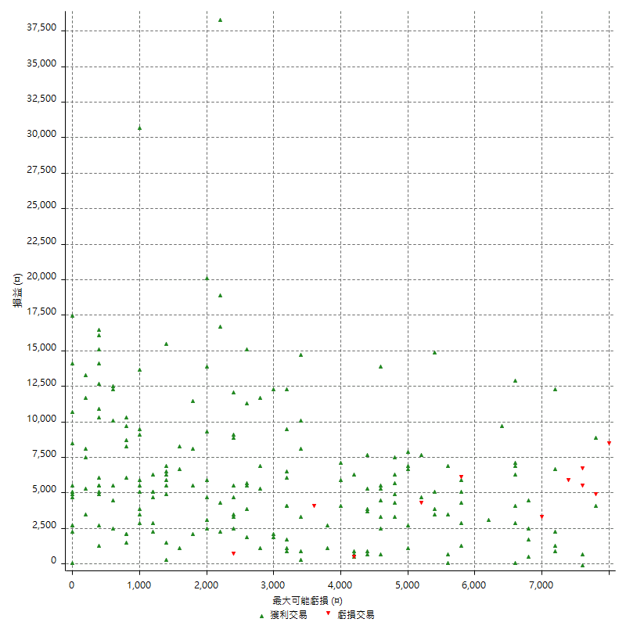

最大虧損幅度 (%)

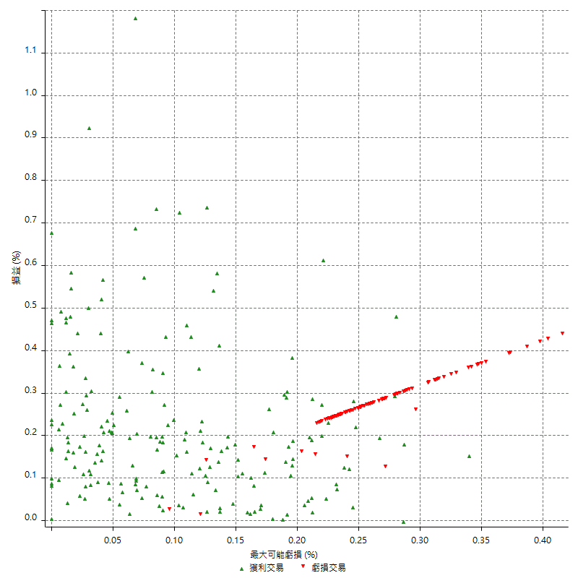

最大可能獲利

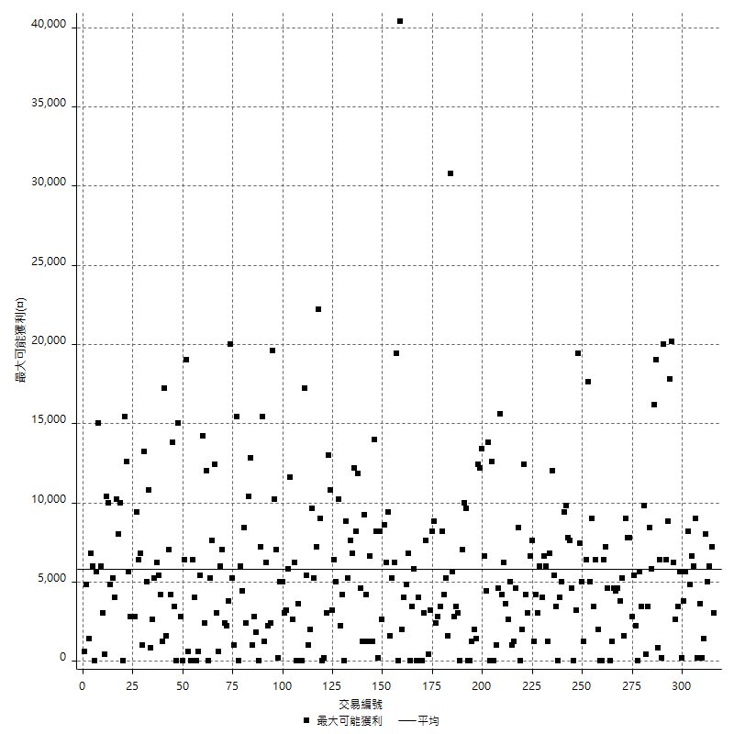

獲利的損益

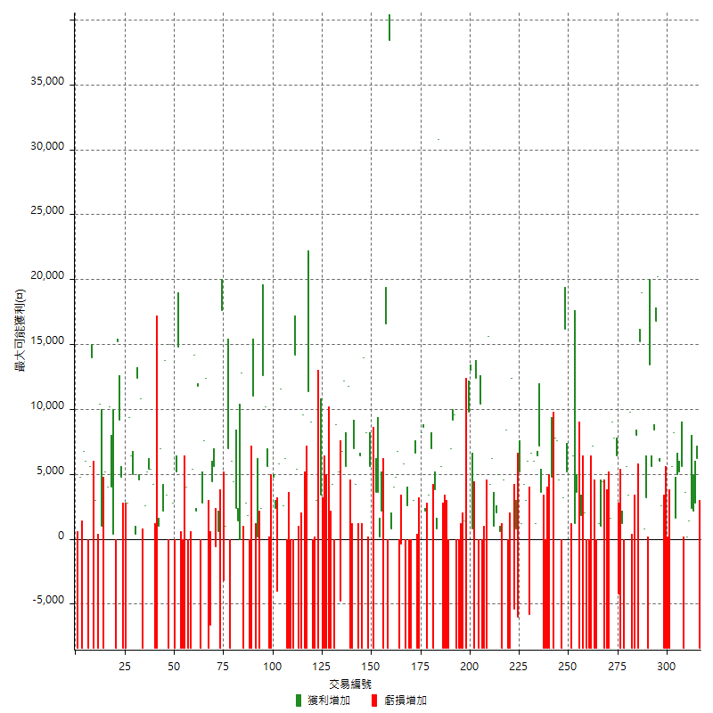

最大獲利幅度

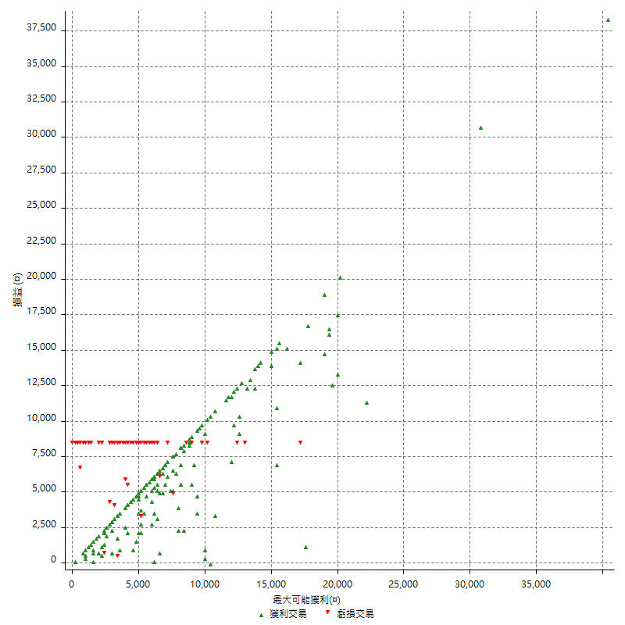

最大獲利幅度 (%)

週期性分析
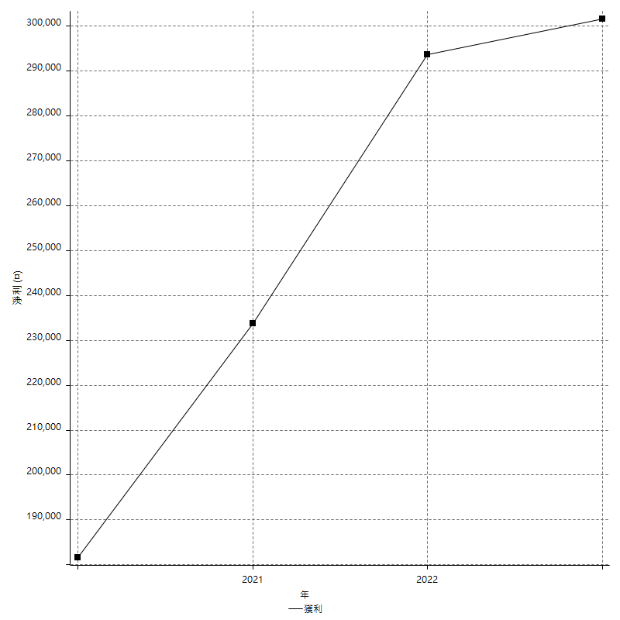
Daily Period Analysis

期間 | 獲利(¤) | 獲利(%) | 毛利 | 毛損 | 交易次數 | 勝率
2023-03-07 | -8400 | -1.6470588235 | 0 | -8400 | 1 | 0
2023-03-02 | 6200 | 1.2306470822 | 6200 | 0 | 1 | 100
2023-02-24 | 5000 | 1.0024057739 | 5000 | 0 | 2 | 100
2023-02-21 | 2400 | 0.48348106366 | 2400 | 0 | 1 | 100
2023-02-14 | 1400 | 0.28282828283 | 1400 | 0 | 1 | 100
2023-02-09 | 3800 | 0.77361563518 | 3800 | 0 | 2 | 100
2023-02-03 | -8400 | -1.6813450761 | 0 | -8400 | 1 | 0
2023-01-31 | 5600 | 1.1336032389 | 5600 | 0 | 1 | 100
2023-01-17 | 10200 | 2.1083092187 | 10200 | 0 | 2 | 100
2023-01-13 | 9800 | 2.0675105485 | 9800 | 0 | 2 | 100
2023-01-10 | -2800 | -0.58724832215 | 5600 | -8400 | 2 | 50
2023-01-04 | -16800 | -3.4035656402 | 0 | -16800 | 2 | 0
2022-12-15 | -8400 | -1.6733067729 | 0 | -8400 | 1 | 0
2022-12-09 | 2600 | 0.5206247497 | 2600 | 0 | 1 | 100
2022-11-18 | 6000 | 1.2160518849 | 6000 | 0 | 1 | 100
2022-11-16 | 37000 | 8.1069237511 | 37000 | 0 | 2 | 100
2022-11-14 | 14000 | 3.164556962 | 14000 | 0 | 2 | 100
2022-11-10 | 13400 | 3.1235431235 | 13400 | 0 | 1 | 100
2022-11-02 | -8400 | -1.9204389575 | 0 | -8400 | 1 | 0
2022-10-26 | 3200 | 0.73698756333 | 3200 | 0 | 1 | 100
2022-10-24 | 800 | 0.18458698662 | 800 | 0 | 1 | 100
2022-10-21 | 34200 | 8.5671342685 | 34200 | 0 | 2 | 100
2022-10-18 | -400 | -0.1001001001 | 8000 | -8400 | 2 | 50
2022-10-05 | -16800 | -4.0345821326 | 0 | -16800 | 2 | 0
2022-09-21 | 9800 | 2.4102311854 | 9800 | 0 | 1 | 100
2022-09-13 | 9000 | 2.2635814889 | 9000 | 0 | 2 | 100
2022-08-19 | -8400 | -2.0689655172 | 0 | -8400 | 1 | 0
2022-08-17 | 1200 | 0.29644268775 | 1200 | 0 | 1 | 100
2022-08-12 | -8400 | -2.0329138432 | 0 | -8400 | 1 | 0
2022-08-08 | 2200 | 0.53527980535 | 6400 | -4200 | 2 | 50
2022-08-04 | 7800 | 1.9345238095 | 7800 | 0 | 1 | 100
2022-08-03 | 9000 | 2.2831050228 | 9000 | 0 | 1 | 100
2022-07-28 | -6800 | -1.6957605985 | 1600 | -8400 | 2 | 50
2022-07-22 | -16800 | -4.0210627094 | 0 | -16800 | 2 | 0
2022-07-20 | 4400 | 1.0643444606 | 4400 | 0 | 1 | 100
2022-07-19 | 1000 | 0.24248302619 | 1000 | 0 | 1 | 100
2022-07-15 | 1200 | 0.29182879377 | 1200 | 0 | 1 | 100
2022-07-14 | -8400 | -2.0019065777 | 0 | -8400 | 1 | 0
2022-07-08 | -1200 | -0.28517110266 | 7200 | -8400 | 2 | 50
2022-07-07 | -8400 | -1.9571295433 | 0 | -8400 | 1 | 0
2022-06-15 | -8400 | -1.9195612431 | 0 | -8400 | 1 | 0
2022-06-06 | -8400 | -1.8834080717 | 0 | -8400 | 1 | 0
2022-06-01 | 2000 | 0.45045045045 | 2000 | 0 | 1 | 100
2022-05-31 | -8400 | -1.8567639257 | 0 | -8400 | 1 | 0
2022-05-26 | 1800 | 0.39946737683 | 1800 | 0 | 1 | 100
2022-05-16 | -4800 | -1.0540184453 | 3600 | -8400 | 2 | 50
2022-05-11 | 1200 | 0.2642007926 | 1200 | 0 | 1 | 100
2022-04-21 | 6400 | 1.4292094685 | 6400 | 0 | 1 | 100
2022-04-20 | -8400 | -1.8412976765 | 0 | -8400 | 1 | 0
2022-04-14 | 10200 | 2.2869955157 | 10200 | 0 | 2 | 100
2022-04-11 | 16200 | 3.7691949744 | 16200 | 0 | 1 | 100
2022-03-31 | 3200 | 0.75011720581 | 3200 | 0 | 1 | 100
2022-03-23 | -8400 | -1.9310344828 | 0 | -8400 | 1 | 0
2022-03-18 | 12200 | 2.885525071 | 12200 | 0 | 2 | 100
2022-02-17 | 7800 | 1.8795180723 | 7800 | 0 | 1 | 100
2022-02-10 | -3600 | -0.86000955566 | 4800 | -8400 | 2 | 50
2022-01-18 | -8400 | -1.9672131148 | 0 | -8400 | 1 | 0
2022-01-13 | -16800 | -3.785488959 | 0 | -16800 | 2 | 0
2022-01-12 | -4800 | -1.0699955417 | 3600 | -8400 | 2 | 50
2022-01-05 | 13600 | 3.1264367816 | 13600 | 0 | 2 | 100
2022-01-03 | 1200 | 0.27662517289 | 1200 | 0 | 1 | 100
2021-12-30 | 12600 | 2.9914529915 | 12600 | 0 | 2 | 100
2021-12-29 | 200 | 0.047505938242 | 6000 | -5800 | 2 | 50
2021-12-28 | 3000 | 0.71770334928 | 3000 | 0 | 1 | 100
2021-12-22 | 5400 | 1.3087736306 | 5400 | 0 | 2 | 100
2021-12-17 | 5200 | 1.2763868434 | 5200 | 0 | 1 | 100
2021-12-15 | -6000 | -1.4513788099 | 0 | -6000 | 1 | 0
2021-12-08 | 800 | 0.19389238972 | 800 | 0 | 1 | 100
2021-12-03 | 7000 | 1.7258382643 | 12400 | -5400 | 2 | 50
2021-12-02 | -16800 | -3.9772727273 | 0 | -16800 | 2 | 0
2021-11-25 | 8400 | 2.0289855072 | 8400 | 0 | 1 | 100
2021-11-19 | 4600 | 1.1235955056 | 4600 | 0 | 1 | 100
2021-11-18 | -8400 | -2.0105313547 | 0 | -8400 | 1 | 0
2021-11-17 | 5600 | 1.358563804 | 5600 | 0 | 2 | 100
2021-11-16 | 3000 | 0.73313782991 | 3000 | 0 | 2 | 100
2021-11-12 | 10400 | 2.6078234704 | 10400 | 0 | 2 | 100
2021-11-10 | 15600 | 4.0709812109 | 15600 | 0 | 1 | 100
2021-11-08 | -8400 | -2.1450459653 | 0 | -8400 | 1 | 0
2021-10-28 | -8400 | -2.1 | 0 | -8400 | 1 | 0
2021-10-27 | 2000 | 0.50251256281 | 10400 | -8400 | 2 | 50
2021-10-21 | -8400 | -2.0669291339 | 0 | -8400 | 1 | 0
2021-10-20 | 4000 | 0.99403578529 | 12400 | -8400 | 2 | 50
2021-10-18 | 13800 | 3.5512094699 | 13800 | 0 | 2 | 100
2021-10-08 | 1400 | 0.36157024793 | 9800 | -8400 | 2 | 50
2021-09-14 | 1400 | 0.36288232245 | 1400 | 0 | 1 | 100
2021-09-13 | -8400 | -2.1308980213 | 0 | -8400 | 1 | 0
2021-09-06 | -16800 | -4.0875912409 | 0 | -16800 | 2 | 0
2021-09-03 | -8400 | -2.0028612303 | 0 | -8400 | 1 | 0
2021-09-02 | 18800 | 4.6929605592 | 18800 | 0 | 2 | 100
2021-09-01 | -1400 | -0.34825870647 | 7000 | -8400 | 2 | 50
2021-08-30 | -16800 | -4.0114613181 | 0 | -16800 | 2 | 0
2021-08-24 | -2800 | -0.66413662239 | 5600 | -8400 | 2 | 50
2021-08-19 | 30800 | 7.8812691914 | 30800 | 0 | 1 | 100
2021-08-05 | 4600 | 1.1910926981 | 4600 | 0 | 2 | 100
2021-08-03 | -1400 | -0.36119711042 | 7000 | -8400 | 2 | 50
2021-07-23 | 3400 | 0.88495575221 | 3400 | 0 | 1 | 100
2021-07-15 | -8400 | -2.139582272 | 0 | -8400 | 1 | 0
2021-07-12 | 2200 | 0.56352459016 | 2200 | 0 | 1 | 100
2021-07-08 | 8600 | 2.2524882137 | 8600 | 0 | 1 | 100
2021-07-06 | -200 | -0.052356020942 | 8200 | -8400 | 2 | 50
2021-07-01 | -1800 | -0.46899426785 | 6600 | -8400 | 2 | 50
2021-06-29 | 3000 | 0.78781512605 | 3000 | 0 | 1 | 100
2021-06-28 | -8400 | -2.1582733813 | 0 | -8400 | 1 | 0
2021-06-24 | -8400 | -2.1126760563 | 0 | -8400 | 1 | 0
2021-06-18 | -5800 | -1.4377788795 | 2600 | -8400 | 2 | 50
2021-06-16 | 5400 | 1.3567839196 | 5800 | -400 | 2 | 50
2021-06-10 | -8400 | -2.0669291339 | 0 | -8400 | 1 | 0
2021-06-02 | 11600 | 2.9381965552 | 11600 | 0 | 2 | 100
2021-05-26 | 4800 | 1.2307692308 | 4800 | 0 | 2 | 100
2021-05-19 | 30000 | 8.3333333333 | 38400 | -8400 | 2 | 50
2021-05-10 | 8200 | 2.3308698124 | 16600 | -8400 | 2 | 50
2021-04-28 | 2200 | 0.62929061785 | 2200 | 0 | 1 | 100
2021-04-27 | 3800 | 1.0989010989 | 3800 | 0 | 2 | 100
2021-04-20 | -4800 | -1.3690815744 | 3600 | -8400 | 2 | 50
2021-04-19 | 8200 | 2.3948598131 | 8200 | 0 | 2 | 100
2021-04-16 | -200 | -0.05837711617 | 8200 | -8400 | 2 | 50
2021-04-09 | 5600 | 1.6617210682 | 14000 | -8400 | 2 | 50
2021-04-08 | 6400 | 1.9358741682 | 6400 | 0 | 1 | 100
2021-04-01 | -4200 | -1.2544802867 | 4200 | -8400 | 2 | 50
2021-03-31 | 7000 | 2.1354484442 | 7000 | 0 | 1 | 100
2021-03-30 | -16800 | -4.8752176436 | 0 | -16800 | 2 | 0
2021-03-25 | 11800 | 3.5456730769 | 11800 | 0 | 1 | 100
2021-03-23 | 5600 | 1.7114914425 | 5600 | 0 | 1 | 100
2021-03-17 | 19000 | 6.1648280337 | 19000 | 0 | 2 | 100
2021-03-12 | 400 | 0.12995451592 | 5200 | -4800 | 2 | 50
2021-03-10 | 8800 | 2.9431438127 | 8800 | 0 | 1 | 100
2021-03-03 | -8400 | -2.7325959662 | 0 | -8400 | 1 | 0
2021-02-24 | 4200 | 1.3852242744 | 4200 | 0 | 1 | 100
2021-02-23 | -8400 | -2.6957637997 | 0 | -8400 | 1 | 0
2021-02-22 | -8400 | -2.625 | 0 | -8400 | 1 | 0
2021-02-18 | -16800 | -4.9881235154 | 0 | -16800 | 2 | 0
2021-02-05 | -8400 | -2.4333719583 | 0 | -8400 | 1 | 0
2021-02-03 | -5000 | -1.4277555682 | 3400 | -8400 | 2 | 50
2021-01-20 | -5400 | -1.51856018 | 3000 | -8400 | 2 | 50
2021-01-18 | -8400 | -2.3076923077 | 0 | -8400 | 1 | 0
2021-01-15 | 20400 | 5.9371362049 | 20400 | 0 | 2 | 100
2021-01-14 | -8400 | -2.3863636364 | 0 | -8400 | 1 | 0
2021-01-12 | 1200 | 0.34207525656 | 9600 | -8400 | 2 | 50
2021-01-11 | -8400 | -2.3385300668 | 0 | -8400 | 1 | 0
2021-01-08 | -3000 | -0.82827167311 | 5400 | -8400 | 2 | 50
2021-01-06 | 5800 | 1.6273849607 | 14200 | -8400 | 2 | 50
2021-01-05 | -16800 | -4.501607717 | 0 | -16800 | 2 | 0
2021-01-04 | -8400 | -2.2012578616 | 0 | -8400 | 1 | 0
2020-12-31 | 8800 | 2.3605150215 | 8800 | 0 | 2 | 100
2020-12-29 | 17400 | 4.8958919527 | 17400 | 0 | 2 | 100
2020-12-25 | -4000 | -1.1129660545 | 0 | -4000 | 1 | 0
2020-12-22 | 2400 | 0.67226890756 | 2400 | 0 | 1 | 100
2020-12-21 | 4800 | 1.3628620102 | 4800 | 0 | 1 | 100
2020-12-09 | -8400 | -2.3294509151 | 0 | -8400 | 1 | 0
2020-12-08 | -2800 | -0.77050082554 | 5600 | -8400 | 2 | 50
2020-12-07 | 22800 | 6.6940692895 | 22800 | 0 | 2 | 100
2020-12-04 | 2400 | 0.70963926671 | 2400 | 0 | 1 | 100
2020-12-03 | -8400 | -2.423542989 | 0 | -8400 | 1 | 0
2020-12-02 | -8200 | -2.3111612176 | 200 | -8400 | 2 | 50
2020-11-30 | 2600 | 0.7382169222 | 11000 | -8400 | 2 | 50
2020-11-27 | -8400 | -2.3294509151 | 0 | -8400 | 1 | 0
2020-11-24 | 1800 | 0.5016722408 | 1800 | 0 | 1 | 100
2020-11-17 | -5600 | -1.5367727772 | 2800 | -8400 | 2 | 50
2020-11-12 | 12800 | 3.6405005688 | 12800 | 0 | 2 | 50
2020-11-06 | 3800 | 1.0925819436 | 3800 | 0 | 2 | 100
2020-11-05 | 10400 | 3.0823947836 | 10400 | 0 | 2 | 100
2020-11-04 | -1400 | -0.4132231405 | 7000 | -8400 | 2 | 50
2020-10-26 | 1000 | 0.29603315571 | 1000 | 0 | 1 | 100
2020-10-20 | -3200 | -0.93841642229 | 0 | -3200 | 1 | 0
2020-10-13 | 17600 | 5.4421768707 | 17600 | 0 | 1 | 100
2020-10-08 | -8400 | -2.5316455696 | 0 | -8400 | 1 | 0
2020-10-07 | 600 | 0.18115942029 | 600 | 0 | 1 | 100
2020-10-05 | -600 | -0.1808318264 | 0 | -600 | 1 | 0
2020-09-29 | 10000 | 3.1075201989 | 10000 | 0 | 2 | 100
2020-09-15 | -15000 | -4.4536817102 | 0 | -15000 | 2 | 0
2020-09-03 | 12400 | 3.8224414303 | 12400 | 0 | 1 | 100
2020-09-02 | 7600 | 2.398989899 | 7600 | 0 | 1 | 100
2020-08-27 | 2800 | 0.89171974522 | 2800 | 0 | 1 | 100
2020-08-26 | 3400 | 1.0946555055 | 11800 | -8400 | 2 | 50
2020-08-24 | 2200 | 0.71335927367 | 2200 | 0 | 1 | 100
2020-08-18 | 14200 | 4.8266485384 | 14200 | 0 | 1 | 100
2020-08-13 | 5400 | 1.8698060942 | 5400 | 0 | 1 | 100
2020-08-11 | -8400 | -2.8263795424 | 0 | -8400 | 1 | 0
2020-08-10 | -8400 | -2.7486910995 | 0 | -8400 | 1 | 0
2020-08-06 | -4400 | -1.4193548387 | 4000 | -8400 | 2 | 50
2020-08-05 | -8400 | -2.6381909548 | 0 | -8400 | 1 | 0
2020-07-30 | -8400 | -2.570379437 | 0 | -8400 | 1 | 0
2020-07-28 | 14800 | 4.7435897436 | 14800 | 0 | 1 | 100
2020-07-22 | -3200 | -1.0152284264 | 5200 | -8400 | 2 | 50
2020-07-15 | 2800 | 0.89628681178 | 2800 | 0 | 1 | 100
2020-07-14 | 15000 | 5.0437121722 | 15000 | 0 | 1 | 100
2020-07-09 | -8400 | -2.7468933944 | 0 | -8400 | 1 | 0
2020-07-07 | 17200 | 5.9598059598 | 17200 | 0 | 2 | 100
2020-07-03 | 9200 | 3.2927702219 | 9200 | 0 | 2 | 100
2020-06-24 | 1000 | 0.3591954023 | 1000 | 0 | 1 | 100
2020-06-23 | -8400 | -2.9288702929 | 0 | -8400 | 1 | 0
2020-06-17 | -4200 | -1.4432989691 | 4200 | -8400 | 2 | 50
2020-06-15 | 5400 | 1.8907563025 | 5400 | 0 | 1 | 100
2020-06-11 | 10600 | 3.8545454545 | 10600 | 0 | 2 | 100
2020-06-09 | 2600 | 0.95447870778 | 2600 | 0 | 1 | 100
2020-06-08 | 2400 | 0.88888888889 | 10800 | -8400 | 2 | 50
2020-06-04 | 17000 | 6.7193675889 | 17000 | 0 | 2 | 100
2020-05-27 | 400 | 0.15835312747 | 400 | 0 | 1 | 100
2020-05-19 | 11400 | 4.7263681592 | 11400 | 0 | 2 | 100
2020-05-18 | 9400 | 4.0552200173 | 9400 | 0 | 1 | 100
2020-05-15 | 2800 | 1.2227074236 | 2800 | 0 | 1 | 100
2020-05-06 | -8400 | -3.5383319292 | 0 | -8400 | 1 | 0
2020-04-29 | -8400 | -3.4174125305 | 0 | -8400 | 1 | 0
2020-04-28 | 14000 | 6.0396893874 | 14000 | 0 | 2 | 100
2020-04-23 | 6800 | 3.0222222222 | 15200 | -8400 | 2 | 50
2020-04-20 | 400 | 0.17809439003 | 400 | 0 | 1 | 100
2020-04-15 | 4000 | 1.8132366274 | 4000 | 0 | 1 | 100
2020-04-13 | 10200 | 4.8479087452 | 10200 | 0 | 1 | 100
2020-04-09 | 9200 | 4.5725646123 | 9200 | 0 | 2 | 100
2020-04-08 | -7400 | -3.5474592522 | 1000 | -8400 | 2 | 50
2020-04-07 | 2000 | 0.96805421104 | 10400 | -8400 | 2 | 50
2020-03-27 | 3000 | 1.4734774067 | 3000 | 0 | 1 | 100
2020-03-26 | 5600 | 2.8282828283 | 14000 | -8400 | 2 | 50
2020-03-11 | 5600 | 2.9106029106 | 5600 | 0 | 1 | 100
2020-03-04 | -8400 | -4.1832669323 | 0 | -8400 | 1 | 0
2020-02-26 | 6000 | 3.0800821355 | 6000 | 0 | 1 | 100
2020-02-20 | 6800 | 3.6170212766 | 6800 | 0 | 1 | 100
2020-02-13 | -3600 | -1.878914405 | 4800 | -8400 | 2 | 50
2020-02-12 | -8400 | -4.2 | 0 | -8400 | 1 | 0

Daily Rolling Period Analysis

期間 | 獲利(¤) | 獲利(%) | 毛利 | 毛損 | 交易次數 | 勝率
當日 - 2023/3/7 | -8400 | -0.30923280813 | 0 | -8400 | 1 | 0
2023/3/6 - 2023/3/7 | -8400 | -0.30923280813 | 0 | -8400 | 1 | 0
2023/3/5 - 2023/3/7 | -8400 | -0.30923280813 | 0 | -8400 | 1 | 0
2023/3/4 - 2023/3/7 | -8400 | -0.30923280813 | 0 | -8400 | 1 | 0
2023/3/3 - 2023/3/7 | -8400 | -0.30923280813 | 0 | -8400 | 1 | 0
2023/3/2 - 2023/3/7 | -2200 | -0.081360946746 | 6200 | -8400 | 2 | 50
2023/3/1 - 2023/3/7 | -2200 | -0.081360946746 | 6200 | -8400 | 2 | 50
2023/2/28 - 2023/3/7 | -2200 | -0.081360946746 | 6200 | -8400 | 2 | 50
2023/2/27 - 2023/3/7 | -2200 | -0.081360946746 | 6200 | -8400 | 2 | 50
2023/2/26 - 2023/3/7 | -2200 | -0.081360946746 | 6200 | -8400 | 2 | 50
2023/2/25 - 2023/3/7 | -2200 | -0.081360946746 | 6200 | -8400 | 2 | 50
2023/2/24 - 2023/3/7 | 2800 | 0.10393466964 | 11200 | -8400 | 4 | 75
2023/2/23 - 2023/3/7 | 2800 | 0.10393466964 | 11200 | -8400 | 4 | 75
2023/2/22 - 2023/3/7 | 2800 | 0.10393466964 | 11200 | -8400 | 4 | 75
2023/2/21 - 2023/3/7 | 5200 | 0.19336605682 | 13600 | -8400 | 5 | 80
2023/2/20 - 2023/3/7 | 5200 | 0.19336605682 | 13600 | -8400 | 5 | 80
2023/2/19 - 2023/3/7 | 5200 | 0.19336605682 | 13600 | -8400 | 5 | 80
2023/2/18 - 2023/3/7 | 5200 | 0.19336605682 | 13600 | -8400 | 5 | 80
2023/2/17 - 2023/3/7 | 5200 | 0.19336605682 | 13600 | -8400 | 5 | 80
2023/2/16 - 2023/3/7 | 5200 | 0.19336605682 | 13600 | -8400 | 5 | 80
2023/2/15 - 2023/3/7 | 5200 | 0.19336605682 | 13600 | -8400 | 5 | 80
2023/2/14 - 2023/3/7 | 6600 | 0.24568195354 | 15000 | -8400 | 6 | 83.333333333
2023/2/13 - 2023/3/7 | 6600 | 0.24568195354 | 15000 | -8400 | 6 | 83.333333333
2023/2/12 - 2023/3/7 | 6600 | 0.24568195354 | 15000 | -8400 | 6 | 83.333333333
2023/2/11 - 2023/3/7 | 6600 | 0.24568195354 | 15000 | -8400 | 6 | 83.333333333
2023/2/10 - 2023/3/7 | 6600 | 0.24568195354 | 15000 | -8400 | 6 | 83.333333333
2023/2/9 - 2023/3/7 | 10400 | 0.3882335374 | 18800 | -8400 | 8 | 87.5
2023/2/8 - 2023/3/7 | 10400 | 0.3882335374 | 18800 | -8400 | 8 | 87.5
2023/2/7 - 2023/3/7 | 10400 | 0.3882335374 | 18800 | -8400 | 8 | 87.5
2023/2/6 - 2023/3/7 | 10400 | 0.3882335374 | 18800 | -8400 | 8 | 87.5
2023/2/5 - 2023/3/7 | 10400 | 0.3882335374 | 18800 | -8400 | 8 | 87.5
2023/2/4 - 2023/3/7 | 10400 | 0.3882335374 | 18800 | -8400 | 8 | 87.5
2023/2/3 - 2023/3/7 | 2000 | 0.074660295655 | 18800 | -16800 | 9 | 77.777777778
2023/2/2 - 2023/3/7 | 2000 | 0.074660295655 | 18800 | -16800 | 9 | 77.777777778
2023/2/1 - 2023/3/7 | 2000 | 0.074660295655 | 18800 | -16800 | 9 | 77.777777778
2023/1/31 - 2023/3/7 | 7600 | 0.2849002849 | 24400 | -16800 | 10 | 80
2023/1/30 - 2023/3/7 | 7600 | 0.2849002849 | 24400 | -16800 | 10 | 80
2023/1/29 - 2023/3/7 | 7600 | 0.2849002849 | 24400 | -16800 | 10 | 80
2023/1/28 - 2023/3/7 | 7600 | 0.2849002849 | 24400 | -16800 | 10 | 80
2023/1/27 - 2023/3/7 | 7600 | 0.2849002849 | 24400 | -16800 | 10 | 80
2023/1/26 - 2023/3/7 | 7600 | 0.2849002849 | 24400 | -16800 | 10 | 80
2023/1/25 - 2023/3/7 | 7600 | 0.2849002849 | 24400 | -16800 | 10 | 80
2023/1/24 - 2023/3/7 | 7600 | 0.2849002849 | 24400 | -16800 | 10 | 80
2023/1/23 - 2023/3/7 | 7600 | 0.2849002849 | 24400 | -16800 | 10 | 80
2023/1/22 - 2023/3/7 | 7600 | 0.2849002849 | 24400 | -16800 | 10 | 80
2023/1/21 - 2023/3/7 | 7600 | 0.2849002849 | 24400 | -16800 | 10 | 80
2023/1/20 - 2023/3/7 | 7600 | 0.2849002849 | 24400 | -16800 | 10 | 80
2023/1/19 - 2023/3/7 | 7600 | 0.2849002849 | 24400 | -16800 | 10 | 80
2023/1/18 - 2023/3/7 | 7600 | 0.2849002849 | 24400 | -16800 | 10 | 80
2023/1/17 - 2023/3/7 | 17800 | 0.67240858265 | 34600 | -16800 | 12 | 83.333333333
2023/1/16 - 2023/3/7 | 17800 | 0.67240858265 | 34600 | -16800 | 12 | 83.333333333
2023/1/15 - 2023/3/7 | 17800 | 0.67240858265 | 34600 | -16800 | 12 | 83.333333333
2023/1/14 - 2023/3/7 | 17800 | 0.67240858265 | 34600 | -16800 | 12 | 83.333333333
2023/1/13 - 2023/3/7 | 27600 | 1.0503881869 | 44400 | -16800 | 14 | 85.714285714
2023/1/12 - 2023/3/7 | 27600 | 1.0503881869 | 44400 | -16800 | 14 | 85.714285714
2023/1/11 - 2023/3/7 | 27600 | 1.0503881869 | 44400 | -16800 | 14 | 85.714285714
2023/1/10 - 2023/3/7 | 24800 | 0.94786729858 | 50000 | -25200 | 16 | 81.25
2023/1/9 - 2023/3/7 | 24800 | 0.94786729858 | 50000 | -25200 | 16 | 81.25
2023/1/8 - 2023/3/7 | 24800 | 0.94786729858 | 50000 | -25200 | 16 | 81.25
2023/1/7 - 2023/3/7 | 24800 | 0.94786729858 | 50000 | -25200 | 16 | 81.25
2023/1/6 - 2023/3/7 | 24800 | 0.94786729858 | 50000 | -25200 | 16 | 81.25
2023/1/5 - 2023/3/7 | 24800 | 0.94786729858 | 50000 | -25200 | 16 | 81.25
2023/1/4 - 2023/3/7 | 8000 | 0.3057636447 | 50000 | -42000 | 18 | 72.222222222
2023/1/3 - 2023/3/7 | 8000 | 0.3057636447 | 50000 | -42000 | 18 | 72.222222222
2023/1/2 - 2023/3/7 | 8000 | 0.3057636447 | 50000 | -42000 | 18 | 72.222222222
2023/1/1 - 2023/3/7 | 8000 | 0.3057636447 | 50000 | -42000 | 18 | 72.222222222
2022/12/31 - 2023/3/7 | 8000 | 0.3057636447 | 50000 | -42000 | 18 | 72.222222222
2022/12/30 - 2023/3/7 | 8000 | 0.3057636447 | 50000 | -42000 | 18 | 72.222222222
2022/12/29 - 2023/3/7 | 8000 | 0.3057636447 | 50000 | -42000 | 18 | 72.222222222
2022/12/28 - 2023/3/7 | 8000 | 0.3057636447 | 50000 | -42000 | 18 | 72.222222222
2022/12/27 - 2023/3/7 | 8000 | 0.3057636447 | 50000 | -42000 | 18 | 72.222222222
2022/12/26 - 2023/3/7 | 8000 | 0.3057636447 | 50000 | -42000 | 18 | 72.222222222
2022/12/25 - 2023/3/7 | 8000 | 0.3057636447 | 50000 | -42000 | 18 | 72.222222222
2022/12/24 - 2023/3/7 | 8000 | 0.3057636447 | 50000 | -42000 | 18 | 72.222222222
2022/12/23 - 2023/3/7 | 8000 | 0.3057636447 | 50000 | -42000 | 18 | 72.222222222
2022/12/22 - 2023/3/7 | 8000 | 0.3057636447 | 50000 | -42000 | 18 | 72.222222222
2022/12/21 - 2023/3/7 | 8000 | 0.3057636447 | 50000 | -42000 | 18 | 72.222222222
2022/12/20 - 2023/3/7 | 8000 | 0.3057636447 | 50000 | -42000 | 18 | 72.222222222
2022/12/19 - 2023/3/7 | 8000 | 0.3057636447 | 50000 | -42000 | 18 | 72.222222222
2022/12/18 - 2023/3/7 | 8000 | 0.3057636447 | 50000 | -42000 | 18 | 72.222222222
2022/12/17 - 2023/3/7 | 8000 | 0.3057636447 | 50000 | -42000 | 18 | 72.222222222
2022/12/16 - 2023/3/7 | 8000 | 0.3057636447 | 50000 | -42000 | 18 | 72.222222222
2022/12/15 - 2023/3/7 | -400 | -0.015288182235 | 50000 | -50400 | 19 | 68.421052632
2022/12/14 - 2023/3/7 | -400 | -0.015288182235 | 50000 | -50400 | 19 | 68.421052632
2022/12/13 - 2023/3/7 | -400 | -0.015288182235 | 50000 | -50400 | 19 | 68.421052632
2022/12/12 - 2023/3/7 | -400 | -0.015288182235 | 50000 | -50400 | 19 | 68.421052632
2022/12/11 - 2023/3/7 | -400 | -0.015288182235 | 50000 | -50400 | 19 | 68.421052632
2022/12/10 - 2023/3/7 | -400 | -0.015288182235 | 50000 | -50400 | 19 | 68.421052632
2022/12/9 - 2023/3/7 | 2200 | 0.08425245098 | 52600 | -50400 | 20 | 70
2022/12/8 - 2023/3/7 | 2200 | 0.08425245098 | 52600 | -50400 | 20 | 70
2022/12/7 - 2023/3/7 | 2200 | 0.08425245098 | 52600 | -50400 | 20 | 70
2022/12/6 - 2023/3/7 | 2200 | 0.08425245098 | 52600 | -50400 | 20 | 70
2022/12/5 - 2023/3/7 | 2200 | 0.08425245098 | 52600 | -50400 | 20 | 70
2022/12/4 - 2023/3/7 | 2200 | 0.08425245098 | 52600 | -50400 | 20 | 70
2022/12/3 - 2023/3/7 | 2200 | 0.08425245098 | 52600 | -50400 | 20 | 70
2022/12/2 - 2023/3/7 | 2200 | 0.08425245098 | 52600 | -50400 | 20 | 70
2022/12/1 - 2023/3/7 | 2200 | 0.08425245098 | 52600 | -50400 | 20 | 70
2022/11/30 - 2023/3/7 | 2200 | 0.08425245098 | 52600 | -50400 | 20 | 70
2022/11/29 - 2023/3/7 | 2200 | 0.08425245098 | 52600 | -50400 | 20 | 70
2022/11/28 - 2023/3/7 | 2200 | 0.08425245098 | 52600 | -50400 | 20 | 70
2022/11/27 - 2023/3/7 | 2200 | 0.08425245098 | 52600 | -50400 | 20 | 70
2022/11/26 - 2023/3/7 | 2200 | 0.08425245098 | 52600 | -50400 | 20 | 70
2022/11/25 - 2023/3/7 | 2200 | 0.08425245098 | 52600 | -50400 | 20 | 70
2022/11/24 - 2023/3/7 | 2200 | 0.08425245098 | 52600 | -50400 | 20 | 70
2022/11/23 - 2023/3/7 | 2200 | 0.08425245098 | 52600 | -50400 | 20 | 70
2022/11/22 - 2023/3/7 | 2200 | 0.08425245098 | 52600 | -50400 | 20 | 70
2022/11/21 - 2023/3/7 | 2200 | 0.08425245098 | 52600 | -50400 | 20 | 70
2022/11/20 - 2023/3/7 | 2200 | 0.08425245098 | 52600 | -50400 | 20 | 70
2022/11/19 - 2023/3/7 | 2200 | 0.08425245098 | 52600 | -50400 | 20 | 70
2022/11/18 - 2023/3/7 | 8200 | 0.31548168667 | 58600 | -50400 | 21 | 71.428571429
2022/11/17 - 2023/3/7 | 8200 | 0.31548168667 | 58600 | -50400 | 21 | 71.428571429
2022/11/16 - 2023/3/7 | 45200 | 1.7899572311 | 95600 | -50400 | 23 | 73.913043478
2022/11/15 - 2023/3/7 | 45200 | 1.7899572311 | 95600 | -50400 | 23 | 73.913043478
2022/11/14 - 2023/3/7 | 59200 | 2.3706551337 | 109600 | -50400 | 25 | 76
2022/11/13 - 2023/3/7 | 59200 | 2.3706551337 | 109600 | -50400 | 25 | 76
2022/11/12 - 2023/3/7 | 59200 | 2.3706551337 | 109600 | -50400 | 25 | 76
2022/11/11 - 2023/3/7 | 59200 | 2.3706551337 | 109600 | -50400 | 25 | 76
2022/11/10 - 2023/3/7 | 72600 | 2.9387953368 | 123000 | -50400 | 26 | 76.923076923
2022/11/9 - 2023/3/7 | 72600 | 2.9387953368 | 123000 | -50400 | 26 | 76.923076923
2022/11/8 - 2023/3/7 | 72600 | 2.9387953368 | 123000 | -50400 | 26 | 76.923076923
2022/11/7 - 2023/3/7 | 72600 | 2.9387953368 | 123000 | -50400 | 26 | 76.923076923
2022/11/6 - 2023/3/7 | 72600 | 2.9387953368 | 123000 | -50400 | 26 | 76.923076923
2022/11/5 - 2023/3/7 | 72600 | 2.9387953368 | 123000 | -50400 | 26 | 76.923076923
2022/11/4 - 2023/3/7 | 72600 | 2.9387953368 | 123000 | -50400 | 26 | 76.923076923
2022/11/3 - 2023/3/7 | 72600 | 2.9387953368 | 123000 | -50400 | 26 | 76.923076923
2022/11/2 - 2023/3/7 | 64200 | 2.5987694301 | 123000 | -58800 | 27 | 74.074074074
2022/11/1 - 2023/3/7 | 64200 | 2.5987694301 | 123000 | -58800 | 27 | 74.074074074
2022/10/31 - 2023/3/7 | 64200 | 2.5987694301 | 123000 | -58800 | 27 | 74.074074074
2022/10/30 - 2023/3/7 | 64200 | 2.5987694301 | 123000 | -58800 | 27 | 74.074074074
2022/10/29 - 2023/3/7 | 64200 | 2.5987694301 | 123000 | -58800 | 27 | 74.074074074
2022/10/28 - 2023/3/7 | 64200 | 2.5987694301 | 123000 | -58800 | 27 | 74.074074074
2022/10/27 - 2023/3/7 | 64200 | 2.5987694301 | 123000 | -58800 | 27 | 74.074074074
2022/10/26 - 2023/3/7 | 67400 | 2.7353896104 | 126200 | -58800 | 28 | 75
2022/10/25 - 2023/3/7 | 67400 | 2.7353896104 | 126200 | -58800 | 28 | 75
2022/10/24 - 2023/3/7 | 68200 | 2.7696556205 | 127000 | -58800 | 29 | 75.862068966
2022/10/23 - 2023/3/7 | 68200 | 2.7696556205 | 127000 | -58800 | 29 | 75.862068966
2022/10/22 - 2023/3/7 | 68200 | 2.7696556205 | 127000 | -58800 | 29 | 75.862068966
2022/10/21 - 2023/3/7 | 102400 | 4.2773600668 | 161200 | -58800 | 31 | 77.419354839
2022/10/20 - 2023/3/7 | 102400 | 4.2773600668 | 161200 | -58800 | 31 | 77.419354839
2022/10/19 - 2023/3/7 | 102400 | 4.2773600668 | 161200 | -58800 | 31 | 77.419354839
2022/10/18 - 2023/3/7 | 102000 | 4.2893187553 | 169200 | -67200 | 33 | 75.757575758
2022/10/17 - 2023/3/7 | 102000 | 4.2893187553 | 169200 | -67200 | 33 | 75.757575758
2022/10/16 - 2023/3/7 | 102000 | 4.2893187553 | 169200 | -67200 | 33 | 75.757575758
2022/10/15 - 2023/3/7 | 102000 | 4.2893187553 | 169200 | -67200 | 33 | 75.757575758
2022/10/14 - 2023/3/7 | 102000 | 4.2893187553 | 169200 | -67200 | 33 | 75.757575758
2022/10/13 - 2023/3/7 | 102000 | 4.2893187553 | 169200 | -67200 | 33 | 75.757575758
2022/10/12 - 2023/3/7 | 102000 | 4.2893187553 | 169200 | -67200 | 33 | 75.757575758
2022/10/11 - 2023/3/7 | 102000 | 4.2893187553 | 169200 | -67200 | 33 | 75.757575758
2022/10/10 - 2023/3/7 | 102000 | 4.2893187553 | 169200 | -67200 | 33 | 75.757575758
2022/10/9 - 2023/3/7 | 102000 | 4.2893187553 | 169200 | -67200 | 33 | 75.757575758
2022/10/8 - 2023/3/7 | 102000 | 4.2893187553 | 169200 | -67200 | 33 | 75.757575758
2022/10/7 - 2023/3/7 | 102000 | 4.2893187553 | 169200 | -67200 | 33 | 75.757575758
2022/10/6 - 2023/3/7 | 102000 | 4.2893187553 | 169200 | -67200 | 33 | 75.757575758
2022/10/5 - 2023/3/7 | 85200 | 3.582842725 | 169200 | -84000 | 35 | 71.428571429
2022/10/4 - 2023/3/7 | 85200 | 3.582842725 | 169200 | -84000 | 35 | 71.428571429
2022/10/3 - 2023/3/7 | 85200 | 3.582842725 | 169200 | -84000 | 35 | 71.428571429
2022/10/2 - 2023/3/7 | 85200 | 3.582842725 | 169200 | -84000 | 35 | 71.428571429
2022/10/1 - 2023/3/7 | 85200 | 3.582842725 | 169200 | -84000 | 35 | 71.428571429
2022/9/30 - 2023/3/7 | 85200 | 3.582842725 | 169200 | -84000 | 35 | 71.428571429
2022/9/29 - 2023/3/7 | 85200 | 3.582842725 | 169200 | -84000 | 35 | 71.428571429
2022/9/28 - 2023/3/7 | 85200 | 3.582842725 | 169200 | -84000 | 35 | 71.428571429
2022/9/27 - 2023/3/7 | 85200 | 3.582842725 | 169200 | -84000 | 35 | 71.428571429
2022/9/26 - 2023/3/7 | 85200 | 3.582842725 | 169200 | -84000 | 35 | 71.428571429
2022/9/25 - 2023/3/7 | 85200 | 3.582842725 | 169200 | -84000 | 35 | 71.428571429
2022/9/24 - 2023/3/7 | 85200 | 3.582842725 | 169200 | -84000 | 35 | 71.428571429
2022/9/23 - 2023/3/7 | 85200 | 3.582842725 | 169200 | -84000 | 35 | 71.428571429
2022/9/22 - 2023/3/7 | 85200 | 3.582842725 | 169200 | -84000 | 35 | 71.428571429
2022/9/21 - 2023/3/7 | 95000 | 4.0281546811 | 179000 | -84000 | 36 | 72.222222222
2022/9/20 - 2023/3/7 | 95000 | 4.0281546811 | 179000 | -84000 | 36 | 72.222222222
2022/9/19 - 2023/3/7 | 95000 | 4.0281546811 | 179000 | -84000 | 36 | 72.222222222
2022/9/18 - 2023/3/7 | 95000 | 4.0281546811 | 179000 | -84000 | 36 | 72.222222222
2022/9/17 - 2023/3/7 | 95000 | 4.0281546811 | 179000 | -84000 | 36 | 72.222222222
2022/9/16 - 2023/3/7 | 95000 | 4.0281546811 | 179000 | -84000 | 36 | 72.222222222
2022/9/15 - 2023/3/7 | 95000 | 4.0281546811 | 179000 | -84000 | 36 | 72.222222222
2022/9/14 - 2023/3/7 | 95000 | 4.0281546811 | 179000 | -84000 | 36 | 72.222222222
2022/9/13 - 2023/3/7 | 104000 | 4.4436848402 | 188000 | -84000 | 38 | 73.684210526
2022/9/12 - 2023/3/7 | 104000 | 4.4436848402 | 188000 | -84000 | 38 | 73.684210526
2022/9/11 - 2023/3/7 | 104000 | 4.4436848402 | 188000 | -84000 | 38 | 73.684210526
2022/9/10 - 2023/3/7 | 104000 | 4.4436848402 | 188000 | -84000 | 38 | 73.684210526
2022/9/9 - 2023/3/7 | 104000 | 4.4436848402 | 188000 | -84000 | 38 | 73.684210526
2022/9/8 - 2023/3/7 | 104000 | 4.4436848402 | 188000 | -84000 | 38 | 73.684210526
2022/9/7 - 2023/3/7 | 104000 | 4.4436848402 | 188000 | -84000 | 38 | 73.684210526
2022/9/6 - 2023/3/7 | 104000 | 4.4436848402 | 188000 | -84000 | 38 | 73.684210526
2022/9/5 - 2023/3/7 | 104000 | 4.4436848402 | 188000 | -84000 | 38 | 73.684210526
2022/9/4 - 2023/3/7 | 104000 | 4.4436848402 | 188000 | -84000 | 38 | 73.684210526
2022/9/3 - 2023/3/7 | 104000 | 4.4436848402 | 188000 | -84000 | 38 | 73.684210526
2022/9/2 - 2023/3/7 | 104000 | 4.4436848402 | 188000 | -84000 | 38 | 73.684210526
2022/9/1 - 2023/3/7 | 104000 | 4.4436848402 | 188000 | -84000 | 38 | 73.684210526
2022/8/31 - 2023/3/7 | 104000 | 4.4436848402 | 188000 | -84000 | 38 | 73.684210526
2022/8/30 - 2023/3/7 | 104000 | 4.4436848402 | 188000 | -84000 | 38 | 73.684210526
2022/8/29 - 2023/3/7 | 104000 | 4.4436848402 | 188000 | -84000 | 38 | 73.684210526
2022/8/28 - 2023/3/7 | 104000 | 4.4436848402 | 188000 | -84000 | 38 | 73.684210526
2022/8/27 - 2023/3/7 | 104000 | 4.4436848402 | 188000 | -84000 | 38 | 73.684210526
2022/8/26 - 2023/3/7 | 104000 | 4.4436848402 | 188000 | -84000 | 38 | 73.684210526
2022/8/25 - 2023/3/7 | 104000 | 4.4436848402 | 188000 | -84000 | 38 | 73.684210526
2022/8/24 - 2023/3/7 | 104000 | 4.4436848402 | 188000 | -84000 | 38 | 73.684210526
2022/8/23 - 2023/3/7 | 104000 | 4.4436848402 | 188000 | -84000 | 38 | 73.684210526
2022/8/22 - 2023/3/7 | 104000 | 4.4436848402 | 188000 | -84000 | 38 | 73.684210526
2022/8/21 - 2023/3/7 | 104000 | 4.4436848402 | 188000 | -84000 | 38 | 73.684210526
2022/8/20 - 2023/3/7 | 104000 | 4.4436848402 | 188000 | -84000 | 38 | 73.684210526
2022/8/19 - 2023/3/7 | 95600 | 4.0847718339 | 188000 | -92400 | 39 | 71.794871795
2022/8/18 - 2023/3/7 | 95600 | 4.0847718339 | 188000 | -92400 | 39 | 71.794871795
2022/8/17 - 2023/3/7 | 96800 | 4.1402908469 | 189200 | -92400 | 40 | 72.5
2022/8/16 - 2023/3/7 | 96800 | 4.1402908469 | 189200 | -92400 | 40 | 72.5
2022/8/15 - 2023/3/7 | 96800 | 4.1402908469 | 189200 | -92400 | 40 | 72.5
2022/8/14 - 2023/3/7 | 96800 | 4.1402908469 | 189200 | -92400 | 40 | 72.5
2022/8/13 - 2023/3/7 | 96800 | 4.1402908469 | 189200 | -92400 | 40 | 72.5
2022/8/12 - 2023/3/7 | 88400 | 3.7810094098 | 189200 | -100800 | 41 | 70.731707317
2022/8/11 - 2023/3/7 | 88400 | 3.7810094098 | 189200 | -100800 | 41 | 70.731707317
2022/8/10 - 2023/3/7 | 88400 | 3.7810094098 | 189200 | -100800 | 41 | 70.731707317
2022/8/9 - 2023/3/7 | 88400 | 3.7810094098 | 189200 | -100800 | 41 | 70.731707317
2022/8/8 - 2023/3/7 | 90600 | 3.896439016 | 195600 | -105000 | 43 | 69.76744186
2022/8/7 - 2023/3/7 | 90600 | 3.896439016 | 195600 | -105000 | 43 | 69.76744186
2022/8/6 - 2023/3/7 | 90600 | 3.896439016 | 195600 | -105000 | 43 | 69.76744186
2022/8/5 - 2023/3/7 | 90600 | 3.896439016 | 195600 | -105000 | 43 | 69.76744186
2022/8/4 - 2023/3/7 | 98400 | 4.2604780048 | 203400 | -105000 | 44 | 70.454545454
2022/8/3 - 2023/3/7 | 107400 | 4.6866817944 | 212400 | -105000 | 45 | 71.111111111
2022/8/2 - 2023/3/7 | 107400 | 4.6866817944 | 212400 | -105000 | 45 | 71.111111111
2022/8/1 - 2023/3/7 | 107400 | 4.6866817944 | 212400 | -105000 | 45 | 71.111111111
2022/7/31 - 2023/3/7 | 107400 | 4.6866817944 | 212400 | -105000 | 45 | 71.111111111
2022/7/30 - 2023/3/7 | 107400 | 4.6866817944 | 212400 | -105000 | 45 | 71.111111111
2022/7/29 - 2023/3/7 | 107400 | 4.6866817944 | 212400 | -105000 | 45 | 71.111111111
2022/7/28 - 2023/3/7 | 100600 | 4.3960846006 | 214000 | -113400 | 47 | 70.212765957
2022/7/27 - 2023/3/7 | 100600 | 4.3960846006 | 214000 | -113400 | 47 | 70.212765957
2022/7/26 - 2023/3/7 | 100600 | 4.3960846006 | 214000 | -113400 | 47 | 70.212765957
2022/7/25 - 2023/3/7 | 100600 | 4.3960846006 | 214000 | -113400 | 47 | 70.212765957
2022/7/24 - 2023/3/7 | 100600 | 4.3960846006 | 214000 | -113400 | 47 | 70.212765957
2022/7/23 - 2023/3/7 | 100600 | 4.3960846006 | 214000 | -113400 | 47 | 70.212765957
2022/7/22 - 2023/3/7 | 83800 | 3.661947212 | 214000 | -130200 | 49 | 67.346938775
2022/7/21 - 2023/3/7 | 83800 | 3.661947212 | 214000 | -130200 | 49 | 67.346938775
2022/7/20 - 2023/3/7 | 88200 | 3.8690998421 | 218400 | -130200 | 50 | 68
2022/7/19 - 2023/3/7 | 89200 | 3.9164032315 | 219400 | -130200 | 51 | 68.62745098
2022/7/18 - 2023/3/7 | 89200 | 3.9164032315 | 219400 | -130200 | 51 | 68.62745098
2022/7/17 - 2023/3/7 | 89200 | 3.9164032315 | 219400 | -130200 | 51 | 68.62745098
2022/7/16 - 2023/3/7 | 89200 | 3.9164032315 | 219400 | -130200 | 51 | 68.62745098
2022/7/15 - 2023/3/7 | 90400 | 3.9732770745 | 220600 | -130200 | 52 | 69.230769231
2022/7/14 - 2023/3/7 | 82000 | 3.6040787623 | 220600 | -138600 | 53 | 67.924528302
2022/7/13 - 2023/3/7 | 82000 | 3.6040787623 | 220600 | -138600 | 53 | 67.924528302
2022/7/12 - 2023/3/7 | 82000 | 3.6040787623 | 220600 | -138600 | 53 | 67.924528302
2022/7/11 - 2023/3/7 | 82000 | 3.6040787623 | 220600 | -138600 | 53 | 67.924528302
2022/7/10 - 2023/3/7 | 82000 | 3.6040787623 | 220600 | -138600 | 53 | 67.924528302
2022/7/9 - 2023/3/7 | 82000 | 3.6040787623 | 220600 | -138600 | 53 | 67.924528302
2022/7/8 - 2023/3/7 | 80800 | 3.5739561217 | 227800 | -147000 | 55 | 67.272727273
2022/7/7 - 2023/3/7 | 72400 | 3.2024062279 | 227800 | -155400 | 56 | 66.071428571
2022/7/6 - 2023/3/7 | 72400 | 3.2024062279 | 227800 | -155400 | 56 | 66.071428571
2022/7/5 - 2023/3/7 | 72400 | 3.2024062279 | 227800 | -155400 | 56 | 66.071428571
2022/7/4 - 2023/3/7 | 72400 | 3.2024062279 | 227800 | -155400 | 56 | 66.071428571
2022/7/3 - 2023/3/7 | 72400 | 3.2024062279 | 227800 | -155400 | 56 | 66.071428571
2022/7/2 - 2023/3/7 | 72400 | 3.2024062279 | 227800 | -155400 | 56 | 66.071428571
2022/7/1 - 2023/3/7 | 72400 | 3.2024062279 | 227800 | -155400 | 56 | 66.071428571
2022/6/30 - 2023/3/7 | 72400 | 3.2024062279 | 227800 | -155400 | 56 | 66.071428571
2022/6/29 - 2023/3/7 | 72400 | 3.2024062279 | 227800 | -155400 | 56 | 66.071428571
2022/6/28 - 2023/3/7 | 72400 | 3.2024062279 | 227800 | -155400 | 56 | 66.071428571
2022/6/27 - 2023/3/7 | 72400 | 3.2024062279 | 227800 | -155400 | 56 | 66.071428571
2022/6/26 - 2023/3/7 | 72400 | 3.2024062279 | 227800 | -155400 | 56 | 66.071428571
2022/6/25 - 2023/3/7 | 72400 | 3.2024062279 | 227800 | -155400 | 56 | 66.071428571
2022/6/24 - 2023/3/7 | 72400 | 3.2024062279 | 227800 | -155400 | 56 | 66.071428571
2022/6/23 - 2023/3/7 | 72400 | 3.2024062279 | 227800 | -155400 | 56 | 66.071428571
2022/6/22 - 2023/3/7 | 72400 | 3.2024062279 | 227800 | -155400 | 56 | 66.071428571
2022/6/21 - 2023/3/7 | 72400 | 3.2024062279 | 227800 | -155400 | 56 | 66.071428571
2022/6/20 - 2023/3/7 | 72400 | 3.2024062279 | 227800 | -155400 | 56 | 66.071428571
2022/6/19 - 2023/3/7 | 72400 | 3.2024062279 | 227800 | -155400 | 56 | 66.071428571
2022/6/18 - 2023/3/7 | 72400 | 3.2024062279 | 227800 | -155400 | 56 | 66.071428571
2022/6/17 - 2023/3/7 | 72400 | 3.2024062279 | 227800 | -155400 | 56 | 66.071428571
2022/6/16 - 2023/3/7 | 72400 | 3.2024062279 | 227800 | -155400 | 56 | 66.071428571
2022/6/15 - 2023/3/7 | 64000 | 2.830856334 | 227800 | -163800 | 57 | 64.912280702
2022/6/14 - 2023/3/7 | 64000 | 2.830856334 | 227800 | -163800 | 57 | 64.912280702
2022/6/13 - 2023/3/7 | 64000 | 2.830856334 | 227800 | -163800 | 57 | 64.912280702
2022/6/12 - 2023/3/7 | 64000 | 2.830856334 | 227800 | -163800 | 57 | 64.912280702
2022/6/11 - 2023/3/7 | 64000 | 2.830856334 | 227800 | -163800 | 57 | 64.912280702
2022/6/10 - 2023/3/7 | 64000 | 2.830856334 | 227800 | -163800 | 57 | 64.912280702
2022/6/9 - 2023/3/7 | 64000 | 2.830856334 | 227800 | -163800 | 57 | 64.912280702
2022/6/8 - 2023/3/7 | 64000 | 2.830856334 | 227800 | -163800 | 57 | 64.912280702
2022/6/7 - 2023/3/7 | 64000 | 2.830856334 | 227800 | -163800 | 57 | 64.912280702
2022/6/6 - 2023/3/7 | 55600 | 2.4593064402 | 227800 | -172200 | 58 | 63.793103448
2022/6/5 - 2023/3/7 | 55600 | 2.4593064402 | 227800 | -172200 | 58 | 63.793103448
2022/6/4 - 2023/3/7 | 55600 | 2.4593064402 | 227800 | -172200 | 58 | 63.793103448
2022/6/3 - 2023/3/7 | 55600 | 2.4593064402 | 227800 | -172200 | 58 | 63.793103448
2022/6/2 - 2023/3/7 | 55600 | 2.4593064402 | 227800 | -172200 | 58 | 63.793103448
2022/6/1 - 2023/3/7 | 57600 | 2.5522864233 | 229800 | -172200 | 59 | 64.406779661
2022/5/31 - 2023/3/7 | 49200 | 2.1800779865 | 229800 | -180600 | 60 | 63.333333333
2022/5/30 - 2023/3/7 | 49200 | 2.1800779865 | 229800 | -180600 | 60 | 63.333333333
2022/5/29 - 2023/3/7 | 49200 | 2.1800779865 | 229800 | -180600 | 60 | 63.333333333
2022/5/28 - 2023/3/7 | 49200 | 2.1800779865 | 229800 | -180600 | 60 | 63.333333333
2022/5/27 - 2023/3/7 | 49200 | 2.1800779865 | 229800 | -180600 | 60 | 63.333333333
2022/5/26 - 2023/3/7 | 51000 | 2.2634475413 | 231600 | -180600 | 61 | 63.934426229
2022/5/25 - 2023/3/7 | 51000 | 2.2634475413 | 231600 | -180600 | 61 | 63.934426229
2022/5/24 - 2023/3/7 | 51000 | 2.2634475413 | 231600 | -180600 | 61 | 63.934426229
2022/5/23 - 2023/3/7 | 51000 | 2.2634475413 | 231600 | -180600 | 61 | 63.934426229
2022/5/22 - 2023/3/7 | 51000 | 2.2634475413 | 231600 | -180600 | 61 | 63.934426229
2022/5/21 - 2023/3/7 | 51000 | 2.2634475413 | 231600 | -180600 | 61 | 63.934426229
2022/5/20 - 2023/3/7 | 51000 | 2.2634475413 | 231600 | -180600 | 61 | 63.934426229
2022/5/19 - 2023/3/7 | 51000 | 2.2634475413 | 231600 | -180600 | 61 | 63.934426229
2022/5/18 - 2023/3/7 | 51000 | 2.2634475413 | 231600 | -180600 | 61 | 63.934426229
2022/5/17 - 2023/3/7 | 51000 | 2.2634475413 | 231600 | -180600 | 61 | 63.934426229
2022/5/16 - 2023/3/7 | 46200 | 2.0569902048 | 235200 | -189000 | 63 | 63.492063492
2022/5/15 - 2023/3/7 | 46200 | 2.0569902048 | 235200 | -189000 | 63 | 63.492063492
2022/5/14 - 2023/3/7 | 46200 | 2.0569902048 | 235200 | -189000 | 63 | 63.492063492
2022/5/13 - 2023/3/7 | 46200 | 2.0569902048 | 235200 | -189000 | 63 | 63.492063492
2022/5/12 - 2023/3/7 | 46200 | 2.0569902048 | 235200 | -189000 | 63 | 63.492063492
2022/5/11 - 2023/3/7 | 47400 | 2.1126760563 | 236400 | -189000 | 64 | 64.0625
2022/5/10 - 2023/3/7 | 47400 | 2.1126760563 | 236400 | -189000 | 64 | 64.0625
2022/5/9 - 2023/3/7 | 47400 | 2.1126760563 | 236400 | -189000 | 64 | 64.0625
2022/5/8 - 2023/3/7 | 47400 | 2.1126760563 | 236400 | -189000 | 64 | 64.0625
2022/5/7 - 2023/3/7 | 47400 | 2.1126760563 | 236400 | -189000 | 64 | 64.0625
2022/5/6 - 2023/3/7 | 47400 | 2.1126760563 | 236400 | -189000 | 64 | 64.0625
2022/5/5 - 2023/3/7 | 47400 | 2.1126760563 | 236400 | -189000 | 64 | 64.0625
2022/5/4 - 2023/3/7 | 47400 | 2.1126760563 | 236400 | -189000 | 64 | 64.0625
2022/5/3 - 2023/3/7 | 47400 | 2.1126760563 | 236400 | -189000 | 64 | 64.0625
2022/5/2 - 2023/3/7 | 47400 | 2.1126760563 | 236400 | -189000 | 64 | 64.0625
2022/5/1 - 2023/3/7 | 47400 | 2.1126760563 | 236400 | -189000 | 64 | 64.0625
2022/4/30 - 2023/3/7 | 47400 | 2.1126760563 | 236400 | -189000 | 64 | 64.0625
2022/4/29 - 2023/3/7 | 47400 | 2.1126760563 | 236400 | -189000 | 64 | 64.0625
2022/4/28 - 2023/3/7 | 47400 | 2.1126760563 | 236400 | -189000 | 64 | 64.0625
2022/4/27 - 2023/3/7 | 47400 | 2.1126760563 | 236400 | -189000 | 64 | 64.0625
2022/4/26 - 2023/3/7 | 47400 | 2.1126760563 | 236400 | -189000 | 64 | 64.0625
2022/4/25 - 2023/3/7 | 47400 | 2.1126760563 | 236400 | -189000 | 64 | 64.0625
2022/4/24 - 2023/3/7 | 47400 | 2.1126760563 | 236400 | -189000 | 64 | 64.0625
2022/4/23 - 2023/3/7 | 47400 | 2.1126760563 | 236400 | -189000 | 64 | 64.0625
2022/4/22 - 2023/3/7 | 47400 | 2.1126760563 | 236400 | -189000 | 64 | 64.0625
2022/4/21 - 2023/3/7 | 53800 | 2.4116908732 | 242800 | -189000 | 65 | 64.615384615
2022/4/20 - 2023/3/7 | 45400 | 2.0351443428 | 242800 | -197400 | 66 | 63.636363636
2022/4/19 - 2023/3/7 | 45400 | 2.0351443428 | 242800 | -197400 | 66 | 63.636363636
2022/4/18 - 2023/3/7 | 45400 | 2.0351443428 | 242800 | -197400 | 66 | 63.636363636
2022/4/17 - 2023/3/7 | 45400 | 2.0351443428 | 242800 | -197400 | 66 | 63.636363636
2022/4/16 - 2023/3/7 | 45400 | 2.0351443428 | 242800 | -197400 | 66 | 63.636363636
2022/4/15 - 2023/3/7 | 45400 | 2.0351443428 | 242800 | -197400 | 66 | 63.636363636
2022/4/14 - 2023/3/7 | 55600 | 2.5153818313 | 253000 | -197400 | 68 | 64.705882353
2022/4/13 - 2023/3/7 | 55600 | 2.5153818313 | 253000 | -197400 | 68 | 64.705882353
2022/4/12 - 2023/3/7 | 55600 | 2.5153818313 | 253000 | -197400 | 68 | 64.705882353
2022/4/11 - 2023/3/7 | 71800 | 3.2966023875 | 269200 | -197400 | 69 | 65.217391304
2022/4/10 - 2023/3/7 | 71800 | 3.2966023875 | 269200 | -197400 | 69 | 65.217391304
2022/4/9 - 2023/3/7 | 71800 | 3.2966023875 | 269200 | -197400 | 69 | 65.217391304
2022/4/8 - 2023/3/7 | 71800 | 3.2966023875 | 269200 | -197400 | 69 | 65.217391304
2022/4/7 - 2023/3/7 | 71800 | 3.2966023875 | 269200 | -197400 | 69 | 65.217391304
2022/4/6 - 2023/3/7 | 71800 | 3.2966023875 | 269200 | -197400 | 69 | 65.217391304
2022/4/5 - 2023/3/7 | 71800 | 3.2966023875 | 269200 | -197400 | 69 | 65.217391304
2022/4/4 - 2023/3/7 | 71800 | 3.2966023875 | 269200 | -197400 | 69 | 65.217391304
2022/4/3 - 2023/3/7 | 71800 | 3.2966023875 | 269200 | -197400 | 69 | 65.217391304
2022/4/2 - 2023/3/7 | 71800 | 3.2966023875 | 269200 | -197400 | 69 | 65.217391304
2022/4/1 - 2023/3/7 | 71800 | 3.2966023875 | 269200 | -197400 | 69 | 65.217391304
2022/3/31 - 2023/3/7 | 75000 | 3.4536747099 | 272400 | -197400 | 70 | 65.714285714
2022/3/30 - 2023/3/7 | 75000 | 3.4536747099 | 272400 | -197400 | 70 | 65.714285714
2022/3/29 - 2023/3/7 | 75000 | 3.4536747099 | 272400 | -197400 | 70 | 65.714285714
2022/3/28 - 2023/3/7 | 75000 | 3.4536747099 | 272400 | -197400 | 70 | 65.714285714
2022/3/27 - 2023/3/7 | 75000 | 3.4536747099 | 272400 | -197400 | 70 | 65.714285714
2022/3/26 - 2023/3/7 | 75000 | 3.4536747099 | 272400 | -197400 | 70 | 65.714285714
2022/3/25 - 2023/3/7 | 75000 | 3.4536747099 | 272400 | -197400 | 70 | 65.714285714
2022/3/24 - 2023/3/7 | 75000 | 3.4536747099 | 272400 | -197400 | 70 | 65.714285714
2022/3/23 - 2023/3/7 | 66600 | 3.0668631424 | 272400 | -205800 | 71 | 64.788732394
2022/3/22 - 2023/3/7 | 66600 | 3.0668631424 | 272400 | -205800 | 71 | 64.788732394
2022/3/21 - 2023/3/7 | 66600 | 3.0668631424 | 272400 | -205800 | 71 | 64.788732394
2022/3/20 - 2023/3/7 | 66600 | 3.0668631424 | 272400 | -205800 | 71 | 64.788732394
2022/3/19 - 2023/3/7 | 66600 | 3.0668631424 | 272400 | -205800 | 71 | 64.788732394
2022/3/18 - 2023/3/7 | 78800 | 3.6698956781 | 284600 | -205800 | 73 | 65.753424658
2022/3/17 - 2023/3/7 | 78800 | 3.6698956781 | 284600 | -205800 | 73 | 65.753424658
2022/3/16 - 2023/3/7 | 78800 | 3.6698956781 | 284600 | -205800 | 73 | 65.753424658
2022/3/15 - 2023/3/7 | 78800 | 3.6698956781 | 284600 | -205800 | 73 | 65.753424658
2022/3/14 - 2023/3/7 | 78800 | 3.6698956781 | 284600 | -205800 | 73 | 65.753424658
2022/3/13 - 2023/3/7 | 78800 | 3.6698956781 | 284600 | -205800 | 73 | 65.753424658
2022/3/12 - 2023/3/7 | 78800 | 3.6698956781 | 284600 | -205800 | 73 | 65.753424658
2022/3/11 - 2023/3/7 | 78800 | 3.6698956781 | 284600 | -205800 | 73 | 65.753424658
2022/3/10 - 2023/3/7 | 78800 | 3.6698956781 | 284600 | -205800 | 73 | 65.753424658
2022/3/9 - 2023/3/7 | 78800 | 3.6698956781 | 284600 | -205800 | 73 | 65.753424658
2022/3/8 - 2023/3/7 | 78800 | 3.6698956781 | 284600 | -205800 | 73 | 65.753424658
2022/3/7 - 2023/3/7 | 78800 | 3.6698956781 | 284600 | -205800 | 73 | 65.753424658
2022/3/6 - 2023/3/7 | 78800 | 3.6698956781 | 284600 | -205800 | 73 | 65.753424658
2022/3/5 - 2023/3/7 | 78800 | 3.6698956781 | 284600 | -205800 | 73 | 65.753424658
2022/3/4 - 2023/3/7 | 78800 | 3.6698956781 | 284600 | -205800 | 73 | 65.753424658
2022/3/3 - 2023/3/7 | 78800 | 3.6698956781 | 284600 | -205800 | 73 | 65.753424658
2022/3/2 - 2023/3/7 | 78800 | 3.6698956781 | 284600 | -205800 | 73 | 65.753424658
2022/3/1 - 2023/3/7 | 78800 | 3.6698956781 | 284600 | -205800 | 73 | 65.753424658
2022/2/28 - 2023/3/7 | 78800 | 3.6698956781 | 284600 | -205800 | 73 | 65.753424658
2022/2/27 - 2023/3/7 | 78800 | 3.6698956781 | 284600 | -205800 | 73 | 65.753424658
2022/2/26 - 2023/3/7 | 78800 | 3.6698956781 | 284600 | -205800 | 73 | 65.753424658
2022/2/25 - 2023/3/7 | 78800 | 3.6698956781 | 284600 | -205800 | 73 | 65.753424658
2022/2/24 - 2023/3/7 | 78800 | 3.6698956781 | 284600 | -205800 | 73 | 65.753424658
2022/2/23 - 2023/3/7 | 78800 | 3.6698956781 | 284600 | -205800 | 73 | 65.753424658
2022/2/22 - 2023/3/7 | 78800 | 3.6698956781 | 284600 | -205800 | 73 | 65.753424658
2022/2/21 - 2023/3/7 | 78800 | 3.6698956781 | 284600 | -205800 | 73 | 65.753424658
2022/2/20 - 2023/3/7 | 78800 | 3.6698956781 | 284600 | -205800 | 73 | 65.753424658
2022/2/19 - 2023/3/7 | 78800 | 3.6698956781 | 284600 | -205800 | 73 | 65.753424658
2022/2/18 - 2023/3/7 | 78800 | 3.6698956781 | 284600 | -205800 | 73 | 65.753424658
2022/2/17 - 2023/3/7 | 86600 | 4.0626759242 | 292400 | -205800 | 74 | 66.216216216
2022/2/16 - 2023/3/7 | 86600 | 4.0626759242 | 292400 | -205800 | 74 | 66.216216216
2022/2/15 - 2023/3/7 | 86600 | 4.0626759242 | 292400 | -205800 | 74 | 66.216216216
2022/2/14 - 2023/3/7 | 86600 | 4.0626759242 | 292400 | -205800 | 74 | 66.216216216
2022/2/13 - 2023/3/7 | 86600 | 4.0626759242 | 292400 | -205800 | 74 | 66.216216216
2022/2/12 - 2023/3/7 | 86600 | 4.0626759242 | 292400 | -205800 | 74 | 66.216216216
2022/2/11 - 2023/3/7 | 86600 | 4.0626759242 | 292400 | -205800 | 74 | 66.216216216
2022/2/10 - 2023/3/7 | 83000 | 3.9114043355 | 297200 | -214200 | 76 | 65.789473684
2022/2/9 - 2023/3/7 | 83000 | 3.9114043355 | 297200 | -214200 | 76 | 65.789473684
2022/2/8 - 2023/3/7 | 83000 | 3.9114043355 | 297200 | -214200 | 76 | 65.789473684
2022/2/7 - 2023/3/7 | 83000 | 3.9114043355 | 297200 | -214200 | 76 | 65.789473684
2022/2/6 - 2023/3/7 | 83000 | 3.9114043355 | 297200 | -214200 | 76 | 65.789473684
2022/2/5 - 2023/3/7 | 83000 | 3.9114043355 | 297200 | -214200 | 76 | 65.789473684
2022/2/4 - 2023/3/7 | 83000 | 3.9114043355 | 297200 | -214200 | 76 | 65.789473684
2022/2/3 - 2023/3/7 | 83000 | 3.9114043355 | 297200 | -214200 | 76 | 65.789473684
2022/2/2 - 2023/3/7 | 83000 | 3.9114043355 | 297200 | -214200 | 76 | 65.789473684
2022/2/1 - 2023/3/7 | 83000 | 3.9114043355 | 297200 | -214200 | 76 | 65.789473684
2022/1/31 - 2023/3/7 | 83000 | 3.9114043355 | 297200 | -214200 | 76 | 65.789473684
2022/1/30 - 2023/3/7 | 83000 | 3.9114043355 | 297200 | -214200 | 76 | 65.789473684
2022/1/29 - 2023/3/7 | 83000 | 3.9114043355 | 297200 | -214200 | 76 | 65.789473684
2022/1/28 - 2023/3/7 | 83000 | 3.9114043355 | 297200 | -214200 | 76 | 65.789473684
2022/1/27 - 2023/3/7 | 83000 | 3.9114043355 | 297200 | -214200 | 76 | 65.789473684
2022/1/26 - 2023/3/7 | 83000 | 3.9114043355 | 297200 | -214200 | 76 | 65.789473684
2022/1/25 - 2023/3/7 | 83000 | 3.9114043355 | 297200 | -214200 | 76 | 65.789473684
2022/1/24 - 2023/3/7 | 83000 | 3.9114043355 | 297200 | -214200 | 76 | 65.789473684
2022/1/23 - 2023/3/7 | 83000 | 3.9114043355 | 297200 | -214200 | 76 | 65.789473684
2022/1/22 - 2023/3/7 | 83000 | 3.9114043355 | 297200 | -214200 | 76 | 65.789473684
2022/1/21 - 2023/3/7 | 83000 | 3.9114043355 | 297200 | -214200 | 76 | 65.789473684
2022/1/20 - 2023/3/7 | 83000 | 3.9114043355 | 297200 | -214200 | 76 | 65.789473684
2022/1/19 - 2023/3/7 | 83000 | 3.9114043355 | 297200 | -214200 | 76 | 65.789473684
2022/1/18 - 2023/3/7 | 74600 | 3.5155513666 | 297200 | -222600 | 77 | 64.935064935
2022/1/17 - 2023/3/7 | 74600 | 3.5155513666 | 297200 | -222600 | 77 | 64.935064935
2022/1/16 - 2023/3/7 | 74600 | 3.5155513666 | 297200 | -222600 | 77 | 64.935064935
2022/1/15 - 2023/3/7 | 74600 | 3.5155513666 | 297200 | -222600 | 77 | 64.935064935
2022/1/14 - 2023/3/7 | 74600 | 3.5155513666 | 297200 | -222600 | 77 | 64.935064935
2022/1/13 - 2023/3/7 | 57800 | 2.7238454288 | 297200 | -239400 | 79 | 63.291139241
2022/1/12 - 2023/3/7 | 53000 | 2.5061471534 | 300800 | -247800 | 81 | 62.962962963
2022/1/11 - 2023/3/7 | 53000 | 2.5061471534 | 300800 | -247800 | 81 | 62.962962963
2022/1/10 - 2023/3/7 | 53000 | 2.5061471534 | 300800 | -247800 | 81 | 62.962962963
2022/1/9 - 2023/3/7 | 53000 | 2.5061471534 | 300800 | -247800 | 81 | 62.962962963
2022/1/8 - 2023/3/7 | 53000 | 2.5061471534 | 300800 | -247800 | 81 | 62.962962963
2022/1/7 - 2023/3/7 | 53000 | 2.5061471534 | 300800 | -247800 | 81 | 62.962962963
2022/1/6 - 2023/3/7 | 53000 | 2.5061471534 | 300800 | -247800 | 81 | 62.962962963
2022/1/5 - 2023/3/7 | 66600 | 3.1902663345 | 314400 | -247800 | 83 | 63.855421687
2022/1/4 - 2023/3/7 | 66600 | 3.1902663345 | 314400 | -247800 | 83 | 63.855421687
2022/1/3 - 2023/3/7 | 67800 | 3.2514866679 | 315600 | -247800 | 84 | 64.285714286
2022/1/2 - 2023/3/7 | 67800 | 3.2514866679 | 315600 | -247800 | 84 | 64.285714286
2022/1/1 - 2023/3/7 | 67800 | 3.2514866679 | 315600 | -247800 | 84 | 64.285714286
2021/12/31 - 2023/3/7 | 67800 | 3.2514866679 | 315600 | -247800 | 84 | 64.285714286
2021/12/30 - 2023/3/7 | 80400 | 3.9029126214 | 328200 | -247800 | 86 | 65.11627907
2021/12/29 - 2023/3/7 | 80600 | 3.935546875 | 334200 | -253600 | 88 | 64.772727273
2021/12/28 - 2023/3/7 | 83600 | 4.0940254652 | 337200 | -253600 | 89 | 65.168539326
2021/12/27 - 2023/3/7 | 83600 | 4.0940254652 | 337200 | -253600 | 89 | 65.168539326
2021/12/26 - 2023/3/7 | 83600 | 4.0940254652 | 337200 | -253600 | 89 | 65.168539326
2021/12/25 - 2023/3/7 | 83600 | 4.0940254652 | 337200 | -253600 | 89 | 65.168539326
2021/12/24 - 2023/3/7 | 83600 | 4.0940254652 | 337200 | -253600 | 89 | 65.168539326
2021/12/23 - 2023/3/7 | 83600 | 4.0940254652 | 337200 | -253600 | 89 | 65.168539326
2021/12/22 - 2023/3/7 | 89000 | 4.3816463174 | 342600 | -253600 | 91 | 65.934065934
2021/12/21 - 2023/3/7 | 89000 | 4.3816463174 | 342600 | -253600 | 91 | 65.934065934
2021/12/20 - 2023/3/7 | 89000 | 4.3816463174 | 342600 | -253600 | 91 | 65.934065934
2021/12/19 - 2023/3/7 | 89000 | 4.3816463174 | 342600 | -253600 | 91 | 65.934065934
2021/12/18 - 2023/3/7 | 89000 | 4.3816463174 | 342600 | -253600 | 91 | 65.934065934
2021/12/17 - 2023/3/7 | 94200 | 4.66152019 | 347800 | -253600 | 92 | 66.304347826
2021/12/16 - 2023/3/7 | 94200 | 4.66152019 | 347800 | -253600 | 92 | 66.304347826
2021/12/15 - 2023/3/7 | 88200 | 4.364608076 | 347800 | -259600 | 93 | 65.591397849
2021/12/14 - 2023/3/7 | 88200 | 4.364608076 | 347800 | -259600 | 93 | 65.591397849
2021/12/13 - 2023/3/7 | 88200 | 4.364608076 | 347800 | -259600 | 93 | 65.591397849
2021/12/12 - 2023/3/7 | 88200 | 4.364608076 | 347800 | -259600 | 93 | 65.591397849
2021/12/11 - 2023/3/7 | 88200 | 4.364608076 | 347800 | -259600 | 93 | 65.591397849
2021/12/10 - 2023/3/7 | 88200 | 4.364608076 | 347800 | -259600 | 93 | 65.591397849
2021/12/9 - 2023/3/7 | 88200 | 4.364608076 | 347800 | -259600 | 93 | 65.591397849
2021/12/8 - 2023/3/7 | 89000 | 4.4076862124 | 348600 | -259600 | 94 | 65.957446808
2021/12/7 - 2023/3/7 | 89000 | 4.4076862124 | 348600 | -259600 | 94 | 65.957446808
2021/12/6 - 2023/3/7 | 89000 | 4.4076862124 | 348600 | -259600 | 94 | 65.957446808
2021/12/5 - 2023/3/7 | 89000 | 4.4076862124 | 348600 | -259600 | 94 | 65.957446808
2021/12/4 - 2023/3/7 | 89000 | 4.4076862124 | 348600 | -259600 | 94 | 65.957446808
2021/12/3 - 2023/3/7 | 96000 | 4.8134777377 | 361000 | -265000 | 96 | 65.625
2021/12/2 - 2023/3/7 | 79200 | 3.9711191336 | 361000 | -281800 | 98 | 64.285714286
2021/12/1 - 2023/3/7 | 79200 | 3.9711191336 | 361000 | -281800 | 98 | 64.285714286
2021/11/30 - 2023/3/7 | 79200 | 3.9711191336 | 361000 | -281800 | 98 | 64.285714286
2021/11/29 - 2023/3/7 | 79200 | 3.9711191336 | 361000 | -281800 | 98 | 64.285714286
2021/11/28 - 2023/3/7 | 79200 | 3.9711191336 | 361000 | -281800 | 98 | 64.285714286
2021/11/27 - 2023/3/7 | 79200 | 3.9711191336 | 361000 | -281800 | 98 | 64.285714286
2021/11/26 - 2023/3/7 | 79200 | 3.9711191336 | 361000 | -281800 | 98 | 64.285714286
2021/11/25 - 2023/3/7 | 87600 | 4.4296116505 | 369400 | -281800 | 99 | 64.646464647
2021/11/24 - 2023/3/7 | 87600 | 4.4296116505 | 369400 | -281800 | 99 | 64.646464647
2021/11/23 - 2023/3/7 | 87600 | 4.4296116505 | 369400 | -281800 | 99 | 64.646464647
2021/11/22 - 2023/3/7 | 87600 | 4.4296116505 | 369400 | -281800 | 99 | 64.646464647
2021/11/21 - 2023/3/7 | 87600 | 4.4296116505 | 369400 | -281800 | 99 | 64.646464647
2021/11/20 - 2023/3/7 | 87600 | 4.4296116505 | 369400 | -281800 | 99 | 64.646464647
2021/11/19 - 2023/3/7 | 92200 | 4.6840073156 | 374000 | -281800 | 100 | 65
2021/11/18 - 2023/3/7 | 83800 | 4.2572647836 | 374000 | -290200 | 101 | 64.356435644
2021/11/17 - 2023/3/7 | 89400 | 4.5677498467 | 379600 | -290200 | 103 | 65.048543689
2021/11/16 - 2023/3/7 | 92400 | 4.7355473555 | 382600 | -290200 | 105 | 65.714285714
2021/11/15 - 2023/3/7 | 92400 | 4.7355473555 | 382600 | -290200 | 105 | 65.714285714
2021/11/14 - 2023/3/7 | 92400 | 4.7355473555 | 382600 | -290200 | 105 | 65.714285714
2021/11/13 - 2023/3/7 | 92400 | 4.7355473555 | 382600 | -290200 | 105 | 65.714285714
2021/11/12 - 2023/3/7 | 102800 | 5.325321177 | 393000 | -290200 | 107 | 66.355140187
2021/11/11 - 2023/3/7 | 102800 | 5.325321177 | 393000 | -290200 | 107 | 66.355140187
2021/11/10 - 2023/3/7 | 118400 | 6.2342038753 | 408600 | -290200 | 108 | 66.666666667
2021/11/9 - 2023/3/7 | 118400 | 6.2342038753 | 408600 | -290200 | 108 | 66.666666667
2021/11/8 - 2023/3/7 | 110000 | 5.7919123842 | 408600 | -298600 | 109 | 66.055045872
2021/11/7 - 2023/3/7 | 110000 | 5.7919123842 | 408600 | -298600 | 109 | 66.055045872
2021/11/6 - 2023/3/7 | 110000 | 5.7919123842 | 408600 | -298600 | 109 | 66.055045872
2021/11/5 - 2023/3/7 | 110000 | 5.7919123842 | 408600 | -298600 | 109 | 66.055045872
2021/11/4 - 2023/3/7 | 110000 | 5.7919123842 | 408600 | -298600 | 109 | 66.055045872
2021/11/3 - 2023/3/7 | 110000 | 5.7919123842 | 408600 | -298600 | 109 | 66.055045872
2021/11/2 - 2023/3/7 | 110000 | 5.7919123842 | 408600 | -298600 | 109 | 66.055045872
2021/11/1 - 2023/3/7 | 110000 | 5.7919123842 | 408600 | -298600 | 109 | 66.055045872
2021/10/31 - 2023/3/7 | 110000 | 5.7919123842 | 408600 | -298600 | 109 | 66.055045872
...
05/2022 - 03/2023 | 47400 | 10.435931308 | 236400 | -189000 | 64 | 64.0625
04/2022 - 03/2023 | 71800 | 16.705444393 | 269200 | -197400 | 69 | 65.217391304
03/2022 - 03/2023 | 78800 | 18.637653737 | 284600 | -205800 | 73 | 65.753424658
02/2022 - 03/2023 | 83000 | 19.827998089 | 297200 | -214200 | 76 | 65.789473684
01/2022 - 03/2023 | 67800 | 15.629322268 | 315600 | -247800 | 84 | 64.285714286
12/2021 - 03/2023 | 79200 | 18.75 | 361000 | -281800 | 98 | 64.285714286
11/2021 - 03/2023 | 110000 | 28.08988764 | 408600 | -298600 | 109 | 66.055045872
10/2021 - 03/2023 | 114400 | 29.545454545 | 455000 | -340600 | 119 | 64.705882353
09/2021 - 03/2023 | 99600 | 24.776119403 | 482200 | -382600 | 128 | 63.28125
08/2021 - 03/2023 | 114000 | 29.411764706 | 530200 | -416200 | 137 | 62.773722628
07/2021 - 03/2023 | 117800 | 30.693069307 | 559200 | -441400 | 145 | 62.75862069
06/2021 - 03/2023 | 106800 | 27.051671733 | 582200 | -475400 | 155 | 61.935483871
05/2021 - 03/2023 | 149800 | 42.581011939 | 642000 | -492200 | 161 | 62.111801242
04/2021 - 03/2023 | 166800 | 49.82078853 | 692600 | -525800 | 175 | 62.857142857
03/2021 - 03/2023 | 194200 | 63.175016265 | 750000 | -555800 | 186 | 62.903225806
02/2021 - 03/2023 | 151400 | 43.232438607 | 757600 | -606200 | 194 | 61.340206186
01/2021 - 03/2023 | 120000 | 31.446540881 | 810200 | -690200 | 210 | 59.523809524
12/2020 - 03/2023 | 146800 | 41.375422773 | 874600 | -727800 | 226 | 60.17699115
11/2020 - 03/2023 | 162800 | 48.051948052 | 924200 | -761400 | 240 | 60.416666667
10/2020 - 03/2023 | 169800 | 51.175406872 | 943400 | -773600 | 246 | 60.162601626
09/2020 - 03/2023 | 184800 | 58.333333333 | 973400 | -788600 | 252 | 60.317460318
08/2020 - 03/2023 | 183200 | 57.537688442 | 1013800 | -830600 | 263 | 60.076045627
07/2020 - 03/2023 | 222200 | 79.527559055 | 1078000 | -855800 | 274 | 60.583941606
06/2020 - 03/2023 | 248600 | 98.260869565 | 1129600 | -881000 | 286 | 61.188811189
05/2020 - 03/2023 | 264200 | 111.28896377 | 1153600 | -889400 | 292 | 61.643835616
04/2020 - 03/2023 | 295000 | 142.78799613 | 1218000 | -923000 | 306 | 62.091503268
03/2020 - 03/2023 | 300800 | 149.80079681 | 1240600 | -939800 | 311 | 62.057877813
02/2020 - 03/2023 | 301600 | 150.8 | 1258200 | -956600 | 316 | 62.025316456

Annual Period Analysis

期間 | 獲利(¤) | 獲利(%) | 毛利 | 毛損 | 交易次數 | 勝率
2023 | 8000 | 1.6207455429 | 50000 | -42000 | 18 | 72.222222222
2022 | 59800 | 13.785154449 | 265600 | -205800 | 66 | 62.121212121
2021 | 52200 | 13.679245283 | 494600 | -442400 | 126 | 56.349206349
2020 | 181600 | 90.8 | 448000 | -266400 | 106 | 66.981132075

Annual Rolling Period Analysis

期間 | 獲利(¤) | 獲利(%) | 毛利 | 毛損 | 交易次數 | 勝率
當日 - 2023 | 8000 | 1.6207455429 | 50000 | -42000 | 18 | 72.222222222
2022 - 2023 | 67800 | 15.629322268 | 315600 | -247800 | 84 | 64.285714286
2021 - 2023 | 120000 | 31.446540881 | 810200 | -690200 | 210 | 59.523809524
2020 - 2023 | 301600 | 150.8 | 1258200 | -956600 | 316 | 62.025316456

每月獲利和虧損

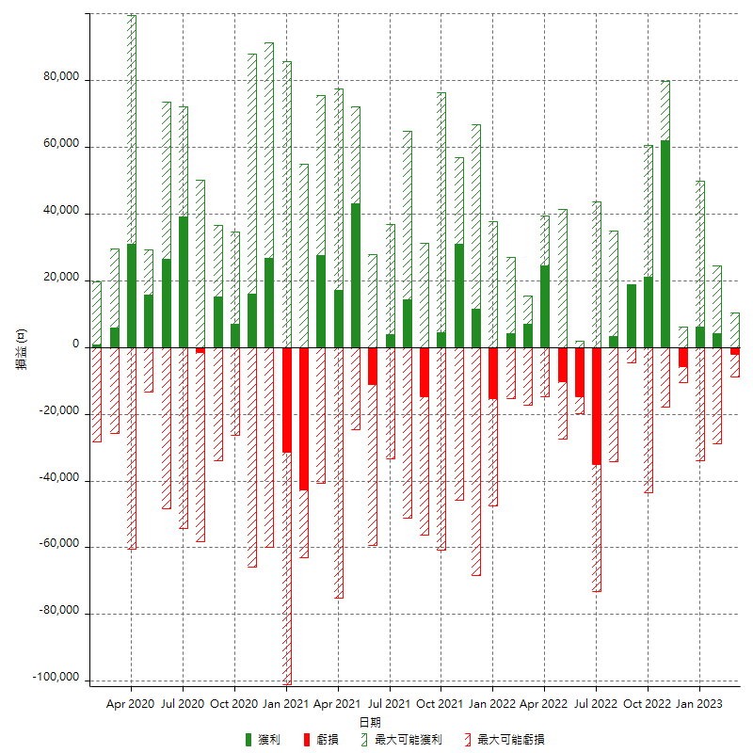

每月獲利和虧損 (%)

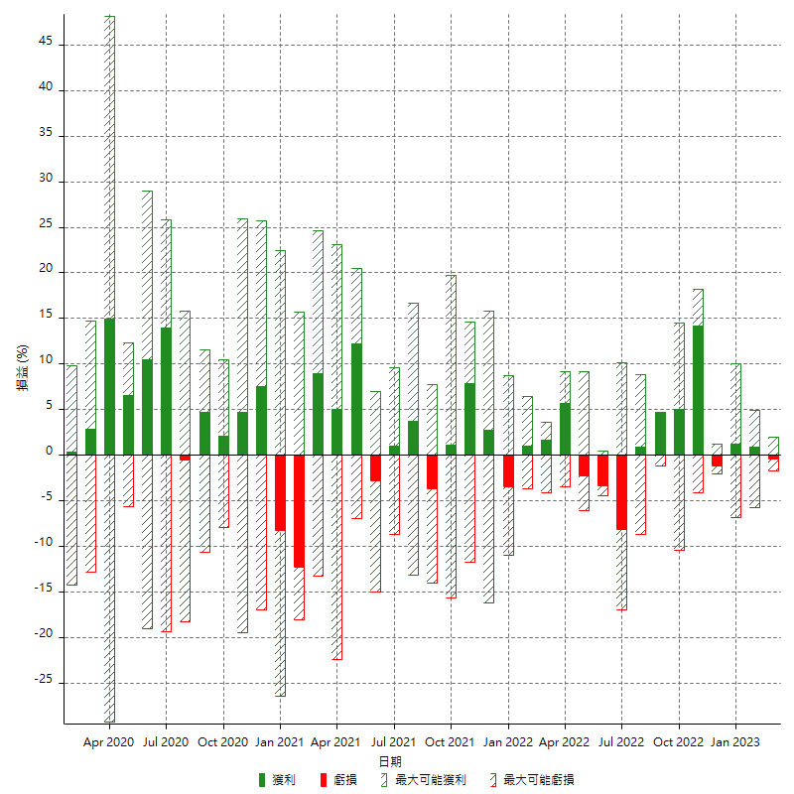

每月累積淨利

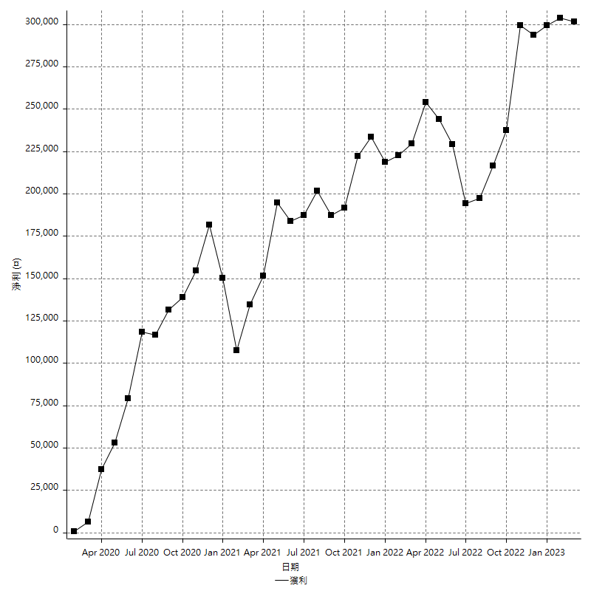

每月平均獲利

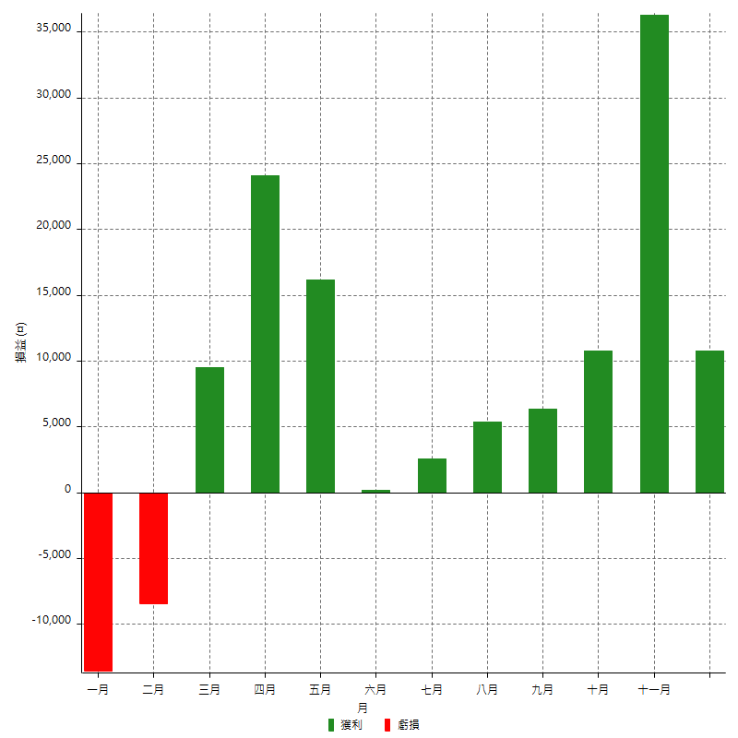

年獲利和虧損

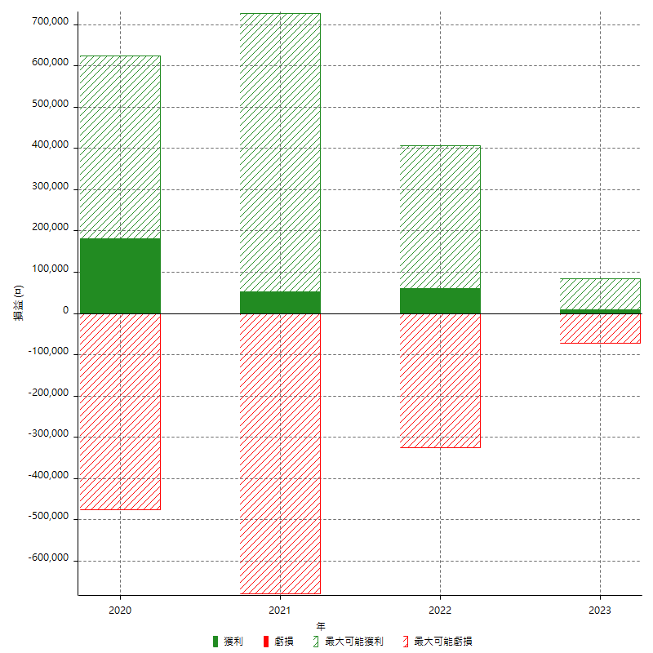

年獲利和虧損 (%)

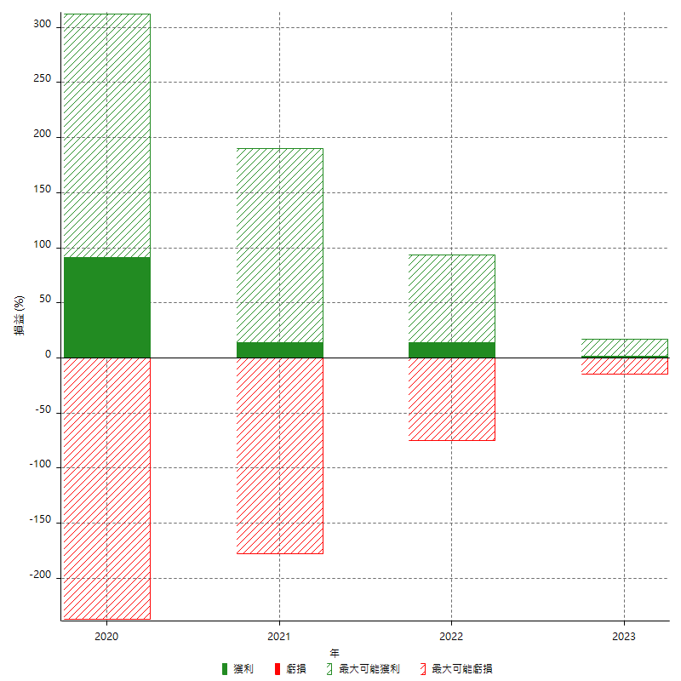

每年累積淨利

